玩家棋子
序号 | 正面截图 | 棋子名 | 单位ID | 模型ID | 颜色 | 费用 | 部门 | 职业 | 武器大类 | 专属武器 | 人设(游戏内介绍) | 外形特征 | 备注
1 | 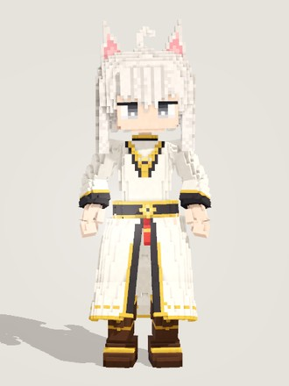 | 空白节点 | node_basic | basic | 白 | 0 | 无部门 | 法师 | 单手剑(可用：双手剑、双匕、步枪、手枪、手弩、法器) | 打工小帮手 | 还什么都没写进去的空白节点。不会打架，也不会走路，好在不占位置——只是站在那里，就让大家都有点提不起劲。 | 中性款。白色波波头，头顶一根呆毛，一对白色三角猫耳带粉色内耳；灰眼高光偏下，神情放空懵懂。象牙白交领长袍，前中露出黑色衬片，镶细金边，宽袖配黑袖口；黑金腰封带金色圆扣和一条小红流苏，胸前挂金链吊坠。脚穿深棕色靴子，腰后垂一条白色猫尾。整体是白色为主、少量黑金点缀的素净见习生轮廓。 | 不进商店；长袍下摆前片分挂左右大腿防穿模，后片挂 Cape 链；猫尾挂 BTail 链。
2 | 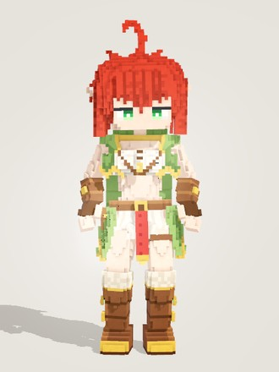 | 速射节点 | node_archer | archer | 红 | 1 | 工程 | 射手 | 步枪(可用：手弩、手枪) | 连射弩 | 工程部的妹妹辈。擅长追击敌方最脆弱的部分，射击熟练到能连射出多发弩箭。 | 少女款，小精灵耳藏在鬓发后。凌乱的红色短发，后颈和耳上翘着几簇尖发，头顶一根大呆毛；绿眼半垂，神情冷静锐利。绿色金边兜帽短斗篷，背后下摆呈锯齿状；白色短上衣配交叉皮带与金扣，皮腰带挂腰包。绿色外裙配白色百褶衬裙，腰前垂一条红色腰饰。棕色皮护臂、露指手套，棕色毛边长靴带金饰与绿宝石。 | 模型本体写在 tools/model_chars.gd 的 archer()，tools/chars/archer.gd 只是入口。
3 | 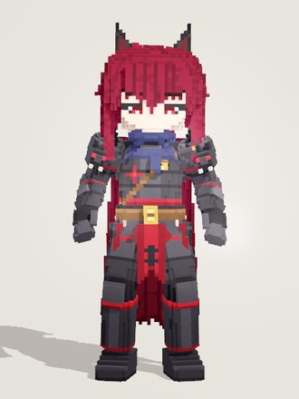 | 守誓节点 | node_darkknight | darkknight | 红 | 1 | 安保 | 战士 | 双手剑(可用：单手剑、矛) | 黑剑 | 猫耳红发的少年骑士，安保部的誓约者。发誓为倒下的同伴复仇，也发誓守护一些最高洁而宝贵的东西。 | 男性款少年。暗红色乱短发，后颈垂几簇尖发，一对黑色猫耳带暗红内侧；深红眼半垂、神情沉郁，粗眉。黑色分段板甲镶暗红包边，胸前红色纹章，方正的兽头肩甲。脖子围藏青色厚围巾，棕色斜挎带配金扣腰带；腰前垂一面红底黑纹的垂旗，两侧黑色甲裙片，厚重护腿与铁靴。背后藏青长披风，暗红里衬，下摆呈锯齿状。 | 男性款骨架与动作；发色由单位数据指定为酒红(#7c1c34，截图即游戏内发色)；披风挂 Cape 三列链。
4 | 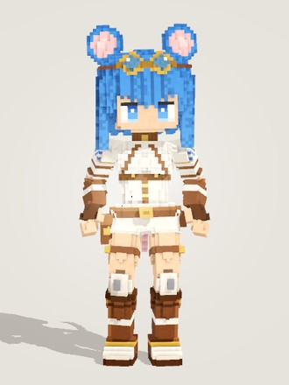 | 架盾节点 | node_shielder | shielder | 蓝 | 1 | 维护 | 坦克 | 单手剑(可用：手枪) | 两用电击器 | 鼠耳的维护部少女，扛着比自己还高的防暴盾。遇到危险第一反应是缩到盾后面。 | 少女款，头顶一对很大的圆鼠耳(粉色内耳)，身后一条细长的淡粉鼠尾。蓝色齐下巴波波头，头顶推着黄铜护目镜，圆圆的蓝眼神情认真。象牙白连体护甲，外搭棕皮背带和高领，肩甲带蓝色格纹，袖子棕白条纹，前臂棕皮护臂(左臂薄)；工具腰带挂枪套，灰色护膝，棕白相间的护甲靴。整体奶白配棕、点缀蓝色。 | 人设里比人还高的防暴盾不做进身体模型(截图里没有)；肤色由单位数据选蜜色(honey)。
5 |  | 求知节点 | node_student | student | 蓝 | 1 | 研究 | 法师 | 法器(可用：步枪) | 咒语笔记 | 戴眼镜、顶着光环的研究部学生。一边念一边记，念错了也照样生效，学得越多越强。 | 少女款。宝蓝色短波波头，头顶漂浮一圈细细的金色光环，长方形黑框眼镜后是一双蓝眼(高光偏下，像在低头看书)。白色长袖水手服，藏青金边水手领配蓝色领巾，袖口藏青金线；藏青百褶裙带两道金边，棕皮带一侧垂金链，挂星形十字坠和蓝水晶；藏青及膝袜(金色袜口、金十字)，棕色乐福鞋。整体是规规矩矩的校服。
6 | 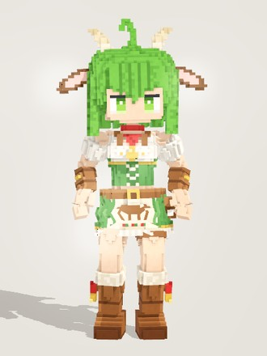 | 耕植节点 | node_peasant | peasant | 绿 | 1 | 维护 | 坦克 | 矛(可用：双手剑、单手剑) | 丰收 | 牛耳的农家少女，扛着钉耙下田的维护部成员。越挨打越有干劲。 | 牛族农家少女。绿色短波波头，头顶大呆毛、后颈一条系红绳的小辫；两只米色小弯角，头两侧水平伸出棕白色宽牛耳(粉色耳心)，身后一条白色细牛尾、末端一簇深棕毛；绿色圆眼，憨厚。白色泡泡袖衬衫，红领巾挂金色牛铃，绿色交叉系带束腰；绿裙白衬裙，奶油色围裙上印棕色奶牛剪影；皮带挂麦穗，毛边棕色工作靴挂金铃。 | 牛尾挂 BTail 链。
7 | 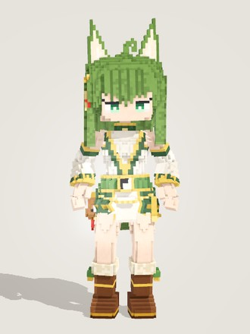 | 清心节点 | node_taoist | taoist | 绿 | 1 | 福利 | 法师 | 法器(可用：步枪、手枪、手弩) | 如律所令 | 绿发狐耳的小道士，福利部的符箓师。一张符清心安神，一张符叫人手脚发软——说是道法自然，其实全看她心情。 | 少女款，一对大狐耳(白色内耳毛)，身后一条巨大蓬松的狐尾(阶梯状大块、奶油色尾尖)。绿色波波头加卷呆毛，翠绿的狐狸眼眼尾上挑，右鬓金铃发饰别着一张小符纸。白色与深绿相间的道袍镶金边，分离的钟形袖；绿腰带配黑白阴阳扣和金绳，腰间挂小葫芦(红流苏)；深棕短靴带奶油色毛边和绿绒球。
8 | 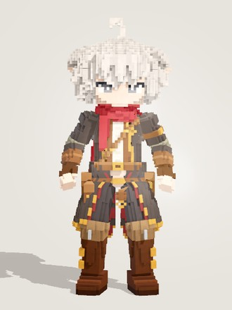 | 巧运节点 | node_rogue | rogue | 白 | 2 | 情报 | 刺客 | 双匕(可用：手枪) | 匕首与金币 | 银发尖耳、围着红围巾的小偷，情报部的跑腿。手指一翻就多一枚金币——运气这东西，他总是比别人多掷一次。 | 青年男性款，精灵长耳。银白色蓬松乱发、发梢参差外翘，卷呆毛，灰眼细眉。脖子上厚厚一圈红围巾，长尾垂在右肩后。炭黑长外套前襟敞开(金边翻领)，露出白衬衫、棕马甲和斜挎皮带；棕皮护腕与露指手套；外套下摆及膝、背后开衩成两片燕尾(暗红里子)；双层棕腰带挂腰包和圆皮壶，炭黑长裤，棕色厚底长靴配金扣带。 | 男性款身体/脸；卡上的匕首和金币不做进身体。
9 | 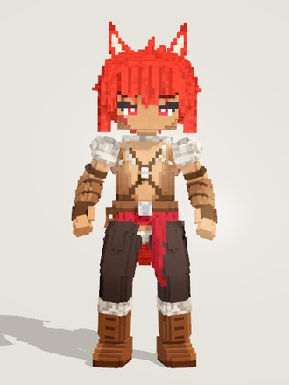 | 狂猎节点 | node_berserker | berserker | 红 | 2 | 安保 | 战士 | 双匕(可用：双手剑) | 狼双刃 | 狼耳的双刀少年，安保部的猎手。一闻到血味就扑进敌阵最密的地方，越是被逼到绝境越凶。 | 男性款少年，体格壮实。红色短刺发分成几簇大尖簇，一对红色狼耳带奶白内毛；红眼凶狠，粗眉，右颊一道斜疤，小麦色皮肤。敞胸的棕色皮背心配交叉胸带，肩上两团灰色毛领。红色腰带，左前垂一片红布，灰毛腰裙，深色宽裤，毛边棕皮靴；前臂缠皮护臂、戴露指手套。腰后一条蓬松的红色狼尾。 | 男性款骨架与动作；狼尾挂 BTail 链。
10 | 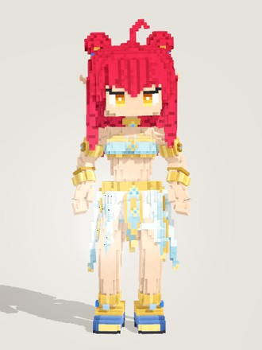 | 舞星节点 | node_dancer | dancer | 红 | 2 | 安保 | 战士 | 双匕(可用：法器) | 舞扇 | 初生的偶像，一位舞蹈师。和她的护星节点一起守在前线，笑着为队友伴舞，含着泪也要把舞跳完。 | 少女款，小精灵耳。蓬松卷曲的红发，头顶两侧各一个圆丸子(金发箍、蓝宝石)，鬓边垂螺旋卷，头顶一根呆毛；琥珀色眼睛眼尾上扬，尖下巴。天蓝色抹胸带金边与蓝宝石，露出腰腹。金项圈、上臂金臂环与手镯；金腰带正中一颗大蓝宝石，下面是白色衬裙和多片天蓝金边裙片。左大腿天蓝腿环，金色脚环，蓝色高跟鞋。 | 模型本体写在 tools/model_chars.gd 的 dancer()，tools/chars/dancer.gd 只是入口；侧裙片挂裙甲链会摆。
11 |  | 和星节点 | node_druid | druid | 蓝 | 2 | 研究 | 战士 | 矛(可用：法器、单手剑、双手剑、弓) | 硬质手杖 | 长须的精灵德鲁伊，研究部的老前辈，也是初星们的监护人。只要他在，孩子们就不会出事。 | 男性款，矮壮的老年精灵。灰蓝色背头从兜帽开口里露出；大胡子盖住下半张脸，末端一根系金箍绿珠的小辫；浓眉外端下垂，蓝眼神情慈祥，大尖耳从兜帽两侧穿出。灰米色兜帽长袍镶藤蔓绿边，下摆近乎直筒，宽袖绿袖口。深绿方肩披肩带蓝宝石扣，背后垂深绿长挂布；斜挎皮带连左胯草药包，腰前深绿挂片绣白色树纹。棕裤配皮靴。 | 男性款骨架与动作；长袍下摆越往下越多地混到两条大腿上，走跑时跟着腿摆。
12 | 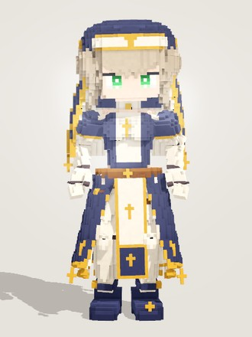 | 心连节点 | node_sister | sister | 蓝 | 2 | 福利 | 法师 | 法器(可用：单手剑) | 祝福之心 | 瓷白球关节的人偶修女，福利部的量产型号。她倒下了，还有下一个她——每一个都在为同伴祈祷。 | 修女造型的少女人偶：四肢是象牙白瓷质，各关节有深色分缝，肘膝外侧是八角形关节盖。灰棕色齐刘海短发从头巾下露出，绿色大眼睛。藏青头巾(金边金十字)配象牙白额带；象牙白高领与胸前衬片，藏青紧身胸衣和泡泡短袖；正面象牙白长垂布绣金十字，两侧藏青长裙片敞开、挂金十字，身后藏青外裙罩白内裙，藏青玛丽珍高跟鞋。 | 按 CLOCKWORK SISTER 角色卡制作；瓷质四肢不随肤色换色。
13 | 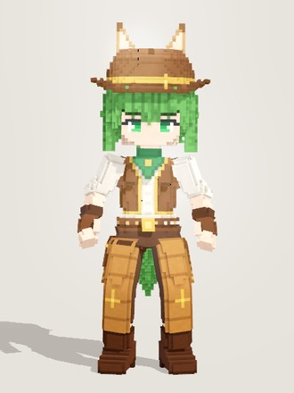 | 浪游节点 | node_cowboy | cowboy | 绿 | 2 | 情报 | 刺客 | 手弩(可用：手枪) | 转瞬即逝 | 马耳绿发的浪游牛仔，情报部的跑腿。拔枪比谁都快，打不打得中另说——所以他总爱贴到对方脸上再开火。 | 男性款青年。绿色短发，帽下露出刘海、鬓发和后颈几簇；绿眼带松弛的笑意，粗眉；两只棕褐色马耳从帽顶穿出。棕色宽檐牛仔帽两侧上卷，系金帽带缀金星。绿色领巾，卷袖白衬衫外罩金边棕皮马甲，皮手套。棕裤外是褐色皮护腿，外侧流苏、膝上金星；金扣皮腰带，右腿枪套，棕靴配金马刺。腰后一条绿色毛尾巴。 | 特殊标签：同族；男性款骨架与动作；兽耳穿出帽顶，尾巴挂 BTail 链。
14 | 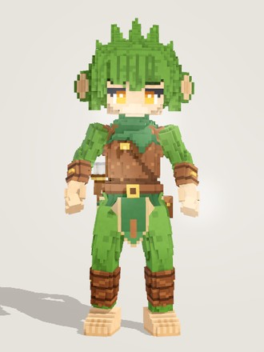 | 追猎节点 | node_hunter | hunter | 绿 | 2 | 工程 | 射手 | 弓(可用：双匕) | 易用短弓 | 绿毛的猴族弓手，工程部的野外调查员。开打之前他总要先蹲着记几页笔记——记完之后，对面的一举一动他都看得穿。 | 男性款绿毛猴族少年。绿色头毛顶着几簇大尖簇，头两侧一对大圆猴耳，小麦色的脸，琥珀色圆睁的眼睛配粗眉；手臂和腿覆着绿毛，方肩，浅棕褐色的大猴手和猴脚。皮胸甲配金扣斜带，脖子围深绿围巾，前后挂深绿褐边挂片；皮腰带、左胯小包、右后箭袋，皮护臂与小腿绑带，身后一条卷曲的绿色长猴尾。 | 男性款骨架 / 脸 / 动作；猴尾挂 BTail 链。
15 | 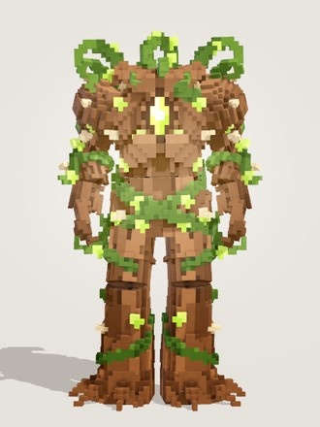 | 缠绕节点 | node_vine | vine | 绿 | 2 | 维护 | 坦克 | 单手剑(可用：双手剑、矛) |  | 维护部的绿色坦克。挨打越多，越是茁壮。 | 非人形的木藤魔像，没有头和脸。宽阔的棕色树皮躯干带竖向木纹和裂缝，胸口上方嵌一颗发光的青柠色菱形核心(花瓣状树皮护壳)；粗树皮肩甲，两条多节的树皮藤臂末端是根须状的手；下身是两根扎根的树干脚，脚底散开一圈根须。全身缠绕绿藤，顶上一圈卷曲的卷须代替头，零星点缀木刺和青柠小叶。 | 不进商店；沿用人形骨骼：根须手保留握点能握剑，前臂/大腿/腰侧的垂藤挂摆动链。
16 | 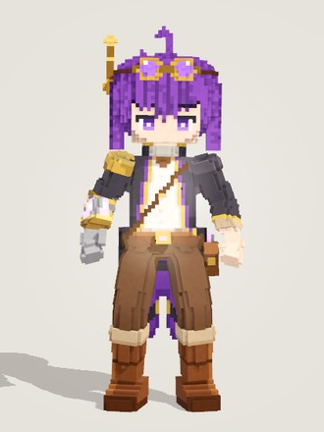 | 改修节点 | node_tinker | tinker | 紫 | 2 | 工程 | 射手 | 步枪 | 驱动加农 | 紫发的机械臂工匠，工程部的现场改装师。打着打着就把自己的枪拆了重装——下一个弹匣永远比上一个更合用。 | 青年男性款。紫色蓬乱短发带几簇翘发和呆毛，紫眼温和略带困意、粗眉；头上推着黄铜护目镜(紫色镜片)，右侧竖一根天线。深炭灰长外套配紫色里衬和金边，里面白衬衫打棕领结，棕皮带斜挎胸前，工具腰带挂小包；棕色长裤，结实的棕靴(浅色翻边、紫宝石扣)。右前臂是黄铜机械臂，带紫色发光核心和钢色手掌。 | 男性款身体/脸/动作；机械臂只改前臂，手掌保持普通尺寸照常握枪。
17 | 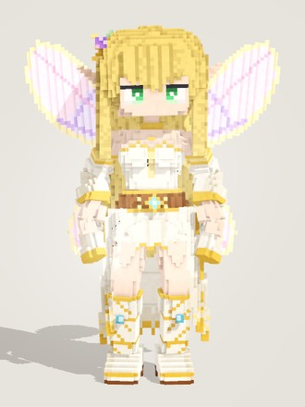 | 心音节点 | node_bard | bard | 黄 | 2 | 福利 | 法师 | 弓(可用：法器) | 无声琴 | 金色长发、精灵耳朵、背着一对蝴蝶翅膀的吟游诗人，福利部的乐师。她的琴声里藏着整支队伍的心跳。 | 少女款，尖精灵耳戴金耳坠。金色长波浪发垂到大腿，右鬓别一枚紫晶花配金叶的珠宝发夹，绿眼带亮晶晶的高光。背后四片半透明粉彩蝴蝶翅膀，翅面薄荷、淡紫、粉三段渐变，淡金描边。象牙白金饰长裙：露肩上身配金项圈与紫宝石，分离式宽垂袖，棕色腰封带金饰和金流苏，短前裙加两侧与身后长长的飘带裙摆，象牙白靴系金绑带。 | 四片翅膀挂 Wing_L/R 会扇动，后发挂马尾链会飘。
18 | 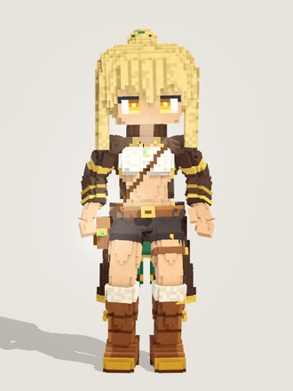 | 悬赏节点 | node_bounty | bounty | 黄 | 2 | 情报 | 射手 | 手枪(可用：手弩、步枪) |  | 情报部的赏金枪手。每一次击杀都会变成金币。 | 少女款，小麦色皮肤。沙金色高马尾配参差刘海，琥珀色眼睛眼尾利落、带点狡黠。黑棕色长外套带金色滚边与深绿里衬，袖上金条纹，后摆垂到小腿。白色短上衣露出腰腹，金链吊坠挂绿宝石，斜挎带连着腰侧挎包。深色短裤配棕皮带，大腿缠皮环，棕色高筒靴带浅色毛翻边。整体是长外套加短打的赏金猎人轮廓。 | 不进商店；发色由单位数据指定为沙金(#e2bf74，截图即游戏内发色)；外套后摆挂 Cape 链。
19 | 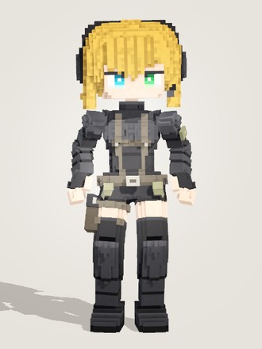 | 止息节点 | node_commando | captain | 黄 | 2 | 安保 | 战士 | 双匕(可用：手弩、步枪、手枪、单手剑) | 黑色任务 | 金色短波波头、异色瞳、头戴耳机的突击队员，安保部的近身掩护。她冲进去的地方，就是屏息节点下一枪落下的地方。 | 少女款。金色短波波头带斜刘海，异色瞳(右眼青、左眼绿)，眉心微蹙，显得干练。头戴黑色头戴式耳机，一侧伸出麦克风。黑色分段装甲战术紧身衣，外套灰褐色战术背带，腰带上挂弹袋，右大腿绑枪套，双手戴露指手套，脚穿高筒黑色装甲靴。整体是黑色为主、金发醒目、几乎没有装饰的紧凑突击队员轮廓。 | 异色瞳只单独换了角色右眼的虹膜色，版式与左眼相同。
20 | 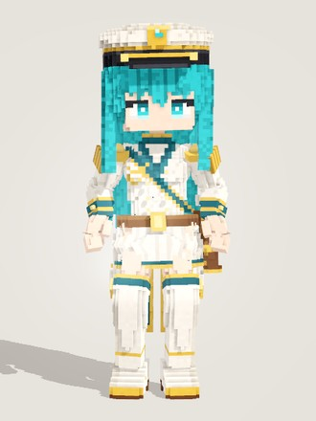 | 真望节点 | node_leader | leader | 青 | 2 | 工程 | 射手 | 弓(可用：步枪、手枪、手弩) | 至远的弓弦 | 青绿长发、一身白色军装的指挥官，工程部的旗手。她的箭从不射向敌人——只要身边还有人在等她。 | 女性指挥官。青绿色长发及腰、发尾带波浪；头戴白色大檐军帽(黑帽檐、帽墙金绳、正前金徽章)；青绿色眼睛，外眼角粗眼线显得坚定。白色金扣双排扣军装，青色立领、翻领与袖口，双肩金色流苏肩章，深青绶带从右肩斜挎到左腰；白色短前裙，身后分叉的长外套后摆白面青里；白色金边长靴，左腰后斜挂深棕箭袋。
21 | 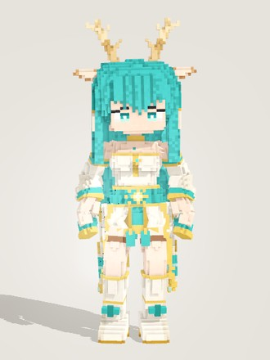 | 调香节点 | node_perfume | perfumer | 青 | 2 | 福利 | 法师 | 法器(可用：单手剑) | 旧香炉 | 青绿长发、头顶一对鹿角的调香师，福利部的熏香师。她走过的地方，伤口都会慢慢合上。 | 鹿角少女调香师。青绿色长直发垂到大腿，两侧系金花结与奶油色流苏；头顶一对分叉的浅棕鹿角，前方一对外棕内奶白的尖叶形鹿耳；青绿色眼睛温和沉静。象牙白东方长袍：露肩上身缀金饰，分离式宽袖；青色腰封配大金花结与青色流苏，短裙前片为青色，两侧长长的象牙白袍摆饰青色云纹与金边；奶油色长靴系青色蝴蝶结。
22 | 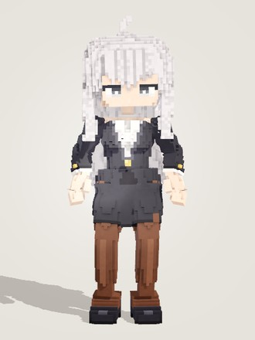 | 幻形节点 | node_spy | spy | 白 | 3 | 情报 | 刺客 | 双匕(可用：手枪、手弩、单手剑) | 万语千言 | 银白长波浪发、一身黑西装的情报部特工。她总是站在敌人身边——等你认出她的时候，你已经在对着自己人挥刀了。 | 成年女性款，普通人类外形。银白色长波浪发垂过肩，头顶一根小呆毛；灰眼半垂、带外眼角眼线，神情自信。合身的黑西装外套，V 领露出白衬衫领，金纽扣、白袖口；黑色直筒短裙(左前开衩)，深棕色不透明裤袜，黑色高跟鞋。空手、不带任何装备，轮廓简洁，像一名职业女性。
23 | 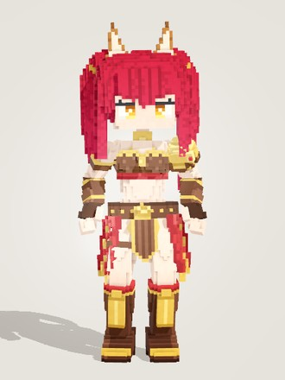 | 狩胜节点 | node_gladiator | gladiator | 红 | 3 | 安保 | 战士 | 矛(可用：单手剑、双手剑、双匕) | 赤焰战旗 | 猫耳红发的角斗士，安保部的常胜者。被她盯上的猎物从来逃不掉——标枪先到，她紧随其后。 | 女性兽耳角斗士。红色双高马尾系金发圈、垂到背中，头顶一对棕褐色立耳、耳内奶白绒毛；琥珀色眼睛，外眼角上挑一撇睫毛，神气十足。深棕皮革短上衣配金边与红色下缘、金颈环，左肩单只金肩甲，前臂皮护臂；金狮腰带，前面一片深色金边百褶裙片，两侧垂长长的红色垂布，身后红色短裙；右大腿一道皮环，棕色长靴配金护胫。 | 特殊标签：如火；发色由单位数据指定为深红 #b3203a(截图即游戏内发色)；游戏内介绍写"猫耳"，模型做的是棕褐色立耳；专属武器赤焰战旗另做，不在身体里。
24 | 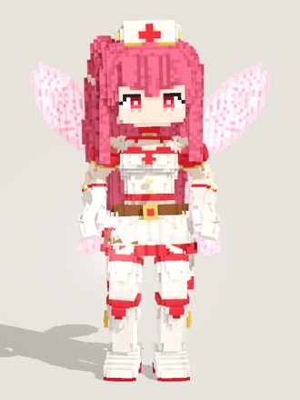 | 护理节点 | node_nurse | nurse | 红 | 3 | 福利 | 法师 | 法器(可用：手弩、手枪、步枪、弓) | 爱心针剂 | 红发精灵耳的小护士，福利部的看护员。她的针剂瞄准的永远是伤得最重的那个人——被她护理的人会受一整个部门的羡慕。 | 小护士。粉红色长发垂到腿部，右侧一束系金发圈的侧马尾，齐刘海，鬓发后藏着小精灵耳；红色垂眼带湿润高光，娃娃脸。头戴白色护士帽(红十字、金边)；白色护士裙配红边、胸前红十字与金扣，红色项圈挂金十字，红白泡泡袖，棕色腰带、红十字腰包；白手套，白色长袜与长靴带红边和红蝴蝶结。背后两对淡粉色妖精翅膀。 | 模型本体在 tools/model_chars.gd 的 nurse()；模型原发色为红，单位数据指定为粉红 #e8607e(截图即游戏内发色)；翅膀挂翅膀骨会扇动。
25 | 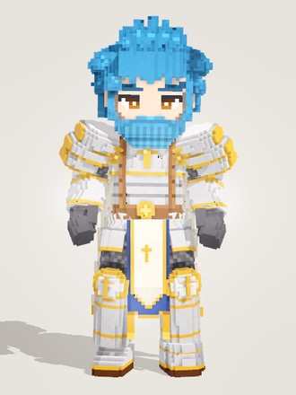 | 圣战节点 | node_paladin | paladin | 蓝 | 3 | 安保 | 战士 | 双手剑(可用：单手剑、矛) | 大锤 | 蓝发蓝胡子、穿白金重甲的锤骑士，安保部的前排。他一锤砸下去，地面连同上面的东西一起裂开。 | 男性款重甲锤骑士，体格敦实。蓝色短刺发往上翘，同色络腮胡与八字胡，粗蓝眉，琥珀色眼睛。银白板甲镶亮金包边：胸甲正中大金十字，三层大肩甲；上臂和大腿露出深色锁子甲，深灰大手套，圆形大护膝饰金十字；棕皮带配金十字扣，前垂金边白长布、后衬藏青布；背后藏青披风镶象牙白宽边与金色下摆；宽大的银色铁靴。 | 男性款骨架 / 脸；大锤属于武器，不在身体里。
26 | 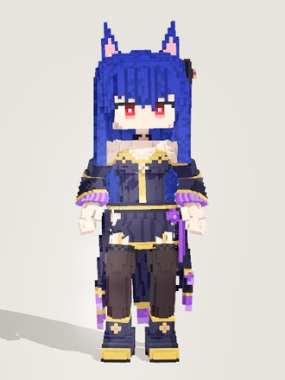 | 灾星节点 | node_witch | witch | 蓝 | 3 | 研究 | 法师 | 法器(可用：矛) | 流星爆魔杖 | 猫耳的魔女，研究部的禁术研究员。她召来的流星不分敌我，所以总拿护星节点当靶子。 | 少女款，一对大尖蓝猫耳(粉色内耳)。深蓝色长直发垂过腰，红眼、眼尾收尖，左侧一枚黑色发结缀紫宝石。藏青近黑的束腰魔法裙，金边金中线，紫宝石项圈；分离的长钟形袖带紫色荷叶边；前短后长的不对称长裙片(紫边、金线)，左腰一朵紫玫瑰和垂带；深色长袜(蕾丝口、吊带)，深色高跟踝靴(金边、紫宝石)。不戴尖帽。 | 卡上的紫水晶法杖是武器，不在身体模型里。
27 | 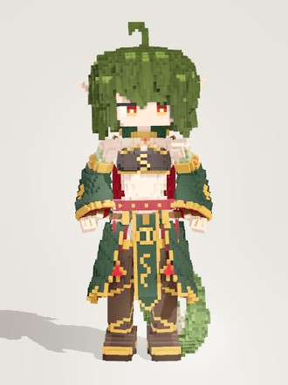 | 锁芯节点 | node_cultist | keeper | 绿 | 3 | 研究 | 法师 | 矛(可用：双手剑) | 开与闭 | 绿发尖耳、拖着一条粗蛇尾的钥匙守护者，研究部的秘仪师。她扛着一把比人还高的钥匙——据说它锁得上世间万物，也打得开不该打开的门。 | 精灵耳少女，身后拖一条粗壮的橄榄绿蛇尾，垂地后卷一个大弯，内侧是奶白腹鳞。橄榄绿蓬松短发到下巴，头顶卷呆毛；红橙色半垂眼，神情狡黠；手臂与腿外侧零星几片淡绿鳞片。黑色金边抹胸(胸前金蛇)、金项圈，肩后墨绿兜帽短披；墨绿喇叭垂袖，前垂金蛇纹墨绿长布，两侧与身后墨绿长裙片；深棕过膝长靴缠金色蛇身。 | 比人还高的大钥匙(开与闭)是武器模型，不在身体里；蛇尾挂 BTail 链。
28 | 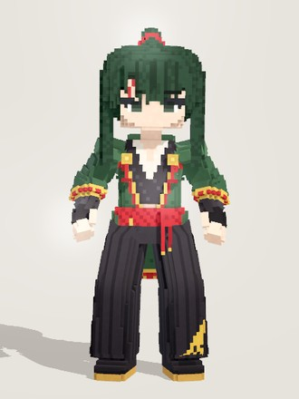 | 炽照节点 | node_samurai | samurai | 绿 | 3 | 安保 | 战士 | 单手剑(可用：双手剑) | 炽霞 | 墨绿长发、额上带疤的武士，安保部的斩恶之刃。刀很少离鞘——离鞘时，眼前的东西已经被斩开了好几道。 | 成年男性款。墨绿近黑的长发，头顶扎高马尾(红发绳)顺背垂到腰；右眼上一道红色斜疤切断粗眉，深色眼睛神情沉稳。深绿羽织方肩直身，红里金边，袖口和下摆有红金纹，胸前金色家纹扣挂红流苏；里面黑和服配白内领，红编腰绳在左前打结垂穗；宽大的黑袴带竖褶、左腿绣金色芒草纹；黑护臂，黑足袋配草履。 | 特殊标签：如火；男性款；武士刀是武器，不在身体模型里。
29 | 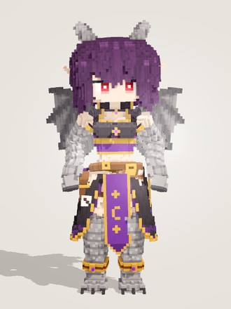 | 奇兴节点 | node_arcanist | arcanist | 紫 | 3 | 研究 | 法师 | 法器(可用：矛) | 乱数 | 紫发红眼、长着龙角和蝙蝠翼的骰子术士，研究部的赌徒。她说每一掷都通向另一个世界——只是不保证是好的那个。 | 龙裔少女款，精灵耳。紫色蓬松短波波头，红眼，头顶一对后弯的灰色小龙角，背后一对灰色蝙蝠翼。黑色兜帽短披肩配紫宝石领扣，黑色金边抹胸，紫色束腰，交叉棕腰带，右胯皮套里插一本书。前面紫色长垂布绣金色新月与星星，两侧与身后是前开的黑紫长裙片。双臂自上臂起、双腿自膝下覆灰色龙鳞，龙爪手与三趾龙爪脚，右大腿挂一颗骰子。 | 龙鳞手臂比人手粗一圈，脚是龙爪不穿鞋；源码头注释仍写着储备模型，现已实装为奇兴节点。
30 | 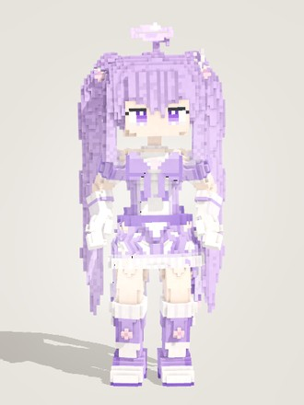 | 幻彩节点 | node_magi | magi | 紫 | 3 | 安保 | 战士 | 双手剑(可用：矛) | 幻彩镰刀 | 淡紫双马尾的魔法少女，安保部的现场画师。她挥一下镰刀就换一种颜色——颜料用完的那一刻，世界只剩下黑白。 | 魔法少女。很长的淡紫色双马尾垂过膝盖，系发圈与星星饰，头顶浮着一圈淡紫小光环，发间别白色小翅膀星星发饰；紫色眼睛带双高光。淡紫与白相间的星纹魔法少女裙：泡泡袖、胸前大蝴蝶结，百褶短裙缀白星和白色荷叶衬边，腰后一个大蝴蝶结拖着带星星坠的长尖飘带；白手套，淡紫白色长靴饰星星与小翅膀。
31 | 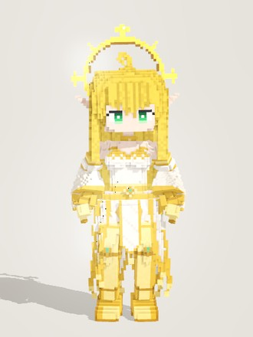 | 灭罪节点 | node_absolver | absolver | 黄 | 3 | 订法 | 法师 | 法器 | 光之心 | 金色波浪长发、精灵长耳、身后悬着太阳光环的白袍圣女，订法部的裁决者。她从不睁眼看罪人——光会替她去看。 | 少女款，精灵长耳。及膝的金色波浪长发，发尾收尖，头顶一根呆毛；绿眼眼尾下垂，神情安详。身后悬着放射状的金色太阳光环(四向长芒加斜向短芒)。白色金边开袖礼袍：金项圈、V 领、金腰封，前面一条白色长前摆，两侧与身后是挂金珠的尖角裙片；后长前短的开口钟袖，金色手甲，金色高跟长靴。整体为白金两色。 | 官方介绍说她从不睁眼，模型做的是睁开的安详绿眼；光环挂 Halo 骨。
32 | 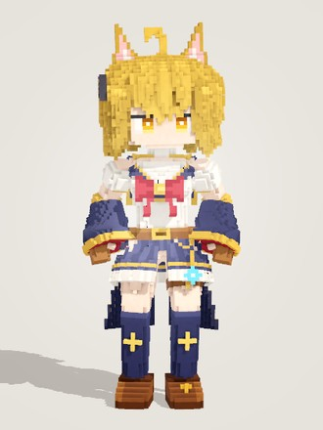 | 导向节点 | node_psychic | psychic | 黄 | 3 | 研究 | 法师 | 法器(可用：步枪、手弩、手枪) | 电磁学导论 | 金发猫耳、穿藏青水手服的雷电魔导士，研究部的向导。她念完咒语，闪电就在敌人之间来回跳。 | 少女款，头顶一对金色三角猫耳(粉白内耳)。金色齐下巴波波头加卷呆毛，琥珀色眼睛，右鬓黑色蝴蝶结。白色泡泡袖水手服，藏青金边水手领，胸前暗红大蝴蝶结；肘下藏青大喇叭袖套(金边、暗红里子)，棕手套；藏青百褶短裙缀白荷叶边，两侧和身后三片藏青长裙片点金色四角星；藏青及膝袜印金星，棕色乐福鞋。 | 按 THUNDER MAGE 角色卡重建；卡上的雷电法典属于武器，不在身体模型里。
33 | 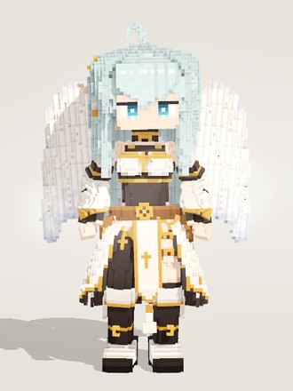 | 白羽节点 | node_angel | angel | 青 | 3 | 福利 | 射手 | 手枪(可用：手弩、步枪) | 飞蝶 | 浅蓝长发、背着一对白色大羽翼的天使枪手，福利部的送行人。她的子弹会治好你——也会为你记下离开的日子。 | 少女款，精灵长耳。淡冰蓝色波浪长发垂到胯部，卷呆毛，右鬓金十字发夹配白飘带，青灰色眼睛。黑色高领露肩胸衣(白胸布、金十字)配黑束腰与棕皮带；肘下白色喇叭大袖，黑色露指手套。前开长裙：两侧白裙片、身后黑色中片、前中白色长垂布，饰金十字与白流苏。右腿黑色过膝袜，左腿裸露缠枪套皮带，黑色长靴。背后一对半收的白色大羽翼，羽身泛淡蓝紫。 | 羽翼挂 Wing_L/R，覆羽/次级/初级飞羽三层错位成锯齿台阶；源码头注释仍写着储备模型，现已实装为白羽节点。
34 | 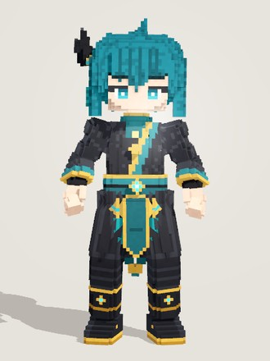 | 踏影节点 | node_knight_errant | knight_errant | 青 | 3 | 情报 | 刺客 | 单手剑(可用：双匕) | 青影 | 青色乱发、黑金长袍的游侠，情报部的影中刃。他从不在敌人眼前出剑——他出现的时候，已经在你身后了。 | 男性款游侠剑客。青蓝色短发翘起几簇大发束，右侧别着黑色羽毛发饰(金扣、三根黑羽、青珠流苏耳坠)；青蓝色眼睛，沉静眼型配粗眉。黑色与深青相间的交领东方长袍，金边宽袖，胸前一道斜向青色衣襟；多层青色腰封配金扣青宝石，前垂一条青色长片、两侧挂青色流苏；袍摆分片垂在两侧身后，黑色宽裤，黑色金边长靴。 | 男性款骨架 / 脸；袍摆挂 Panel 链、羽饰流苏挂耳坠链会摆动。
35 | 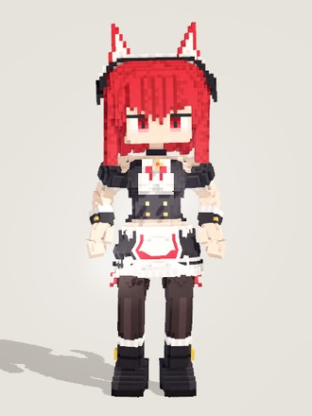 | 清扫节点 | node_maid | maid | 红 | 4 | 工程 | 射手 | 双匕(可用：手枪) | 闪烁刀刃 | 红发猫耳的女仆，工程部的清扫主管。怀表停下的那一瞬间，她已经把飞刀摆满了半空——等表针再走起来，屋子就干净了。 | 猫耳女仆。红色波波头，头顶一对外红内白的猫耳(粉色耳心)，身后一条J形勾起的红色猫尾；红色竖瞳猫眼。头戴白色褶边女仆头饰，两侧黑色蝴蝶结。黑白泡泡袖女仆裙：白色胸襟、红色领结、黑色束腰配金扣，白色围裙镶红色滚边，背后一个黑色大蝴蝶结；深色大腿袜外侧系红蝴蝶结，脚穿黑色厚底短靴。 | 猫尾挂 BTail 链。
36 | 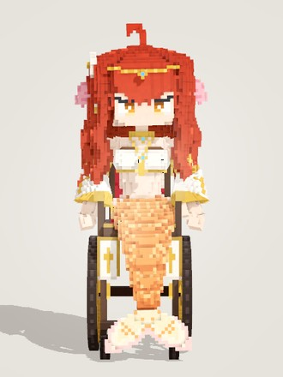 | 共歌节点 | node_pacifist | pacifist | 红 | 4 | 福利 | 坦克 | 单手剑(可用：双手剑、矛) | 沉沦之梦 | 红色卷发、坐着轮椅的人鱼歌姬，福利部的随军歌手。她的歌不分敌我——听到的人都会沉醉其中，哪怕是在战场上。 | 坐轮椅的人鱼歌姬。铜红色大波浪长卷发垂到座位，头顶卷呆毛；琥珀色眼睛，粉色鳍形耳，右鬓白色五瓣花与金边白飘带。白色挂脖抹胸(金十字吊坠)、金臂环，白色垂坠袖；腰下一条覆满鳞片的珊瑚橙鱼尾铺过坐垫后弯下，末端奶白到淡粉的双叶尾鳍立在地上。轮椅是深炭棕骨架配黄铜边、红色坐垫和两只大后轮，扶手下挂奶白旗。 | 鱼尾刚性挂 Hips、轮椅刚性挂 Root(身体在座位里起伏、椅子不动)，腿骨不放体素。
37 | 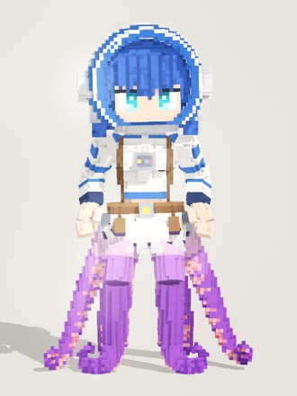 | 星旅节点 | node_astronaut | astronaut | 蓝 | 4 | 维护 | 坦克 | 矛(可用：双手剑) | 某已不知名的星星的旗帜 | 蓝发的章鱼宇航员，维护部的星际巡检员。她扛着一面谁也不认识的星星的旗帜，从天而降——没人知道她真正的样子。 | 上半身是少女、下半身是章鱼。蓝色波波头，青色大眼睛带两处高光，显得好奇兴奋。头戴白色蓝边的开口球形头盔，正面整片开口，两侧圆形耳罩。白色宇航服上身有蓝色条纹、胸前面板和棕色背带，配背包与工具腰带。宇航服下摆里伸出六条紫色触手代替双腿，根部淡粉、往下渐深，一侧排着粉色吸盘，末端在地上向外卷。 | 前两条触手挂腿骨跟着迈步(膝踝处刚性铰链)，两侧和后面四条挂裙甲/披风链摆动。
38 | 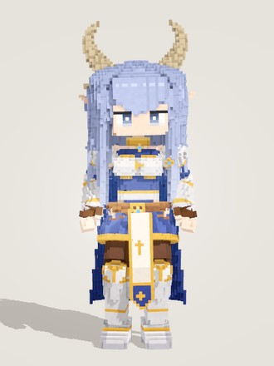 | 执剑节点 | node_brave | brave | 蓝 | 4 | 安保 | 战士 | 单手剑(可用：双手剑) | 希望 | 长春花蓝长发、象牙白龙角、拖着一条龙尾的骑士，安保部唯一的勇者。她说过要和大家一起，把梦想一直带到未来去。 | 少女款，精灵耳。很长的长春花蓝波浪长发垂到大腿，两侧各两缕垂在肩前，灰蓝眼睛。一对象牙白大龙角弯成新月，耳后两只后掠小角。藏青紧身衣外罩银色胸甲，金色护颈与小肩甲镶蓝宝石，银护臂。交叉棕腰带，藏青短百褶裙，前面白色长垂布绣金十字；背后两片藏青长披风，银护膝、高筒护胫与铁靴。腰后一条粗壮的淡蓝鳞片龙尾，背脊一排尖刺，尾尖呈鳍形。 | 龙尾挂 BTail 链从披风开衩中伸出；源码头注释仍写着储备模型，现已实装为执剑节点。
39 | 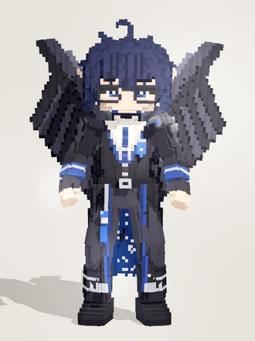 | 巫术节点 | node_wizard | wizard | 蓝 | 4 | 研究 | 法师 | 法器(可用：矛) | 虹光花 | 背着一对黑羽翼的鸦羽巫师，研究部的首席咒术师。咒文一句接一句念个不停，念完一段，天上就落下一阵七彩的飞弹。 | 青年男性款，背上一对大黑羽翼(阶梯状羽片)。黑蓝色短乱发带几簇大翘发和呆毛，深蓝眼、粗眉，戴圆形细框眼镜。白衬衫打藏青领带、黑马甲，外罩黑色长外套(银边、藏青星空里衬)，左肩一只乌鸦头肩饰，胸前蓝色盾形胸针挂银链；黑手套、黑裤、黑色扣带靴。整体黑与藏青，点缀亮蓝，学者气质。 | 男性款；翅膀挂 Wing_L/R 会扇动；虹光花法杖是武器，不在身体里。
40 | 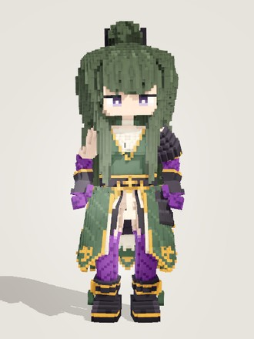 | 无我节点 | node_killer | killer | 绿 | 4 | 安保 | 战士 | 双手剑(可用：单手剑) | 杀 | 墨绿长发、手脚爬着紫色诅咒纹的咒刃武士，安保部的斩首者。平时她连刀都不拔——只有舍弃掉另一个自己的那一场，刀才出鞘。 | 女性咒刃武士。墨绿长发成束垂到大腿，头顶高高的半扎发髻(金环、黑蝴蝶结、白色小花)，齐刘海，灰紫色眼睛半垂、沉静。墨绿无袖和服配象牙白交领衬里，黑腰带金花扣；左肩黑漆札甲肩甲、左胯同款草摺；前臂和膝下爬着锯齿火焰状的紫色诅咒纹，黑色露指护手；墨绿金纹长裙片层叠，前开衩露腿；黑色分趾短靴。 | 逆时幻影共用此模型；2026-10-07 按 CURSED SAMURAI 角色卡建模(原 killer 精灵狙击手已改名 hitman)。
41 | 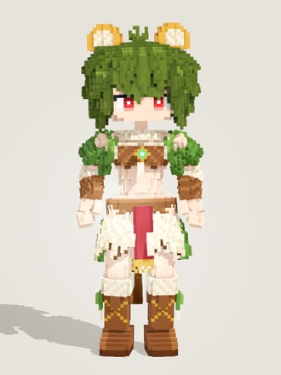 | 守林节点 | node_warden | warden | 绿 | 4 | 研究 | 法师 | 矛(可用：单手剑、法器) | 翠绿之林 | 橄榄绿短发、狮耳狮尾、披着毛皮与绿叶的荒野萨满，研究部的森林守护者。倒下一次，她就换一副野兽的模样再站起来。 | 少女款，头顶一对圆狮耳(金棕外沿、奶白内耳)，身后细长的金棕狮尾、末端一簇深棕毛。橄榄绿蓬松短波波头带一撮翘发，红眼，右耳下挂骨牙耳坠。肩上奶白毛领加绿叶披肩，棕色毛皮抹胸露腰，胸前金框绿宝石和白獠牙吊坠；层叠裙由奶白毛簇、绿叶和棕皮拼成，正前一条暗红腰布；奶白毛袖口配棕皮护腕，棕色交叉绑带皮靴。 | 原储备模型 Shaman(荒野萨满)，按 WILD SHAMAN 卡重建；卡上的树枝法杖是武器，不在身体里。
42 | 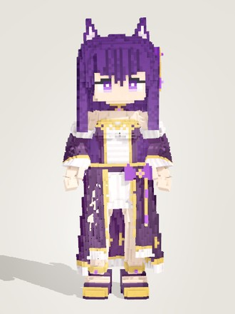 | 幻灵节点 | node_medium | medium | 紫 | 4 | 研究 | 法师 | 法器 | 魔典 | 深紫长发、猫耳猫尾的通灵少女，研发部的灵媒。她身边总跟着看不见的朋友——等你看见它们的时候，它们已经在你背后了。 | 通灵少女。深紫色长发，头顶一对三角紫猫耳(白色耳毛)，身后一条末端上卷的长紫猫尾；紫色睡眼；左侧紫色发结配金星饰与紫水晶耳坠。深紫金边的多层长裙：白色褶边前襟、深紫束腰，前开的长外裙饰金十字纹与白色荷叶底边；分离式长钟袖带白色荷叶袖口，左腰紫蝴蝶结垂紫水晶坠；金色脚环，深紫高跟鞋。 | 猫尾挂 BTail 链。
43 | 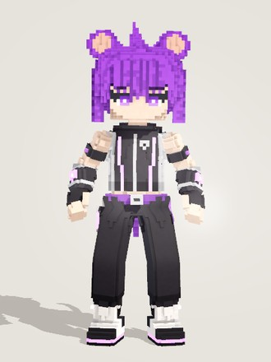 | 迅游节点 | node_runner | runner | 紫 | 4 | 情报 | 刺客 | 双匕(可用：单手剑) | 闪电手套 | 紫色刺头、圆鼠耳的跑者，情报部跑得最快的那个。他从不停下来——停下来的时候，大概已经有人被踢飞了。 | 青年男性款，头顶一对圆鼠耳，身后一条细长的紫色鼠尾。亮紫色刺头(几大簇干净的尖发)，紫眼、粗眉，眼神利落。黑色无袖连帽运动服，银灰侧板、拉链和发光的紫色电路纹；露指手套，前臂套大块护具(紫色光环)；紫色腰带挂能量电池；宽松的黑色七分裤带银边紫光条；黑白高科技运动鞋，踝侧紫色光环和小能量鳍。 | 特殊标签：同族；男性款身体/脸/动作。
44 | 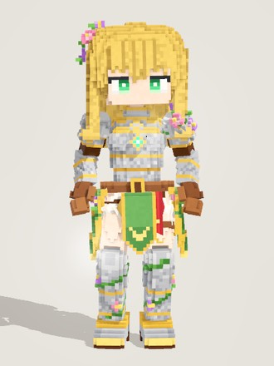 | 正行节点 | node_noble | noble | 黄 | 4 | 维护 | 坦克 | 单手剑(可用：法器、矛) | 正花 | 金色波浪长发、银甲金边、浑身缠着花藤与小花的花骑士，维护部的守护者。百合开在她的盾上，也开在她身后的每一个人身上。 | 花骑士少女。金色波浪及肩发，右侧别一簇粉紫色小花；绿色眼睛外眼角微垂，神情端庄。银色板甲镶金边：胸甲正中嵌绿宝石，圆肩甲、护臂、护膝与护胫齐全；棕色皮手套与腰带。白色百褶衬裙外是金纹绿罩袍前片，旁边一条红色垂带，两侧垂绿色裙片；左肩、腰侧和护胫上缠着绿藤，藤上开着粉紫色小花。 | 开战后身后浮现的光之骑士虚影是表现层特效(phantom_fx)，不在身体模型里。
45 | 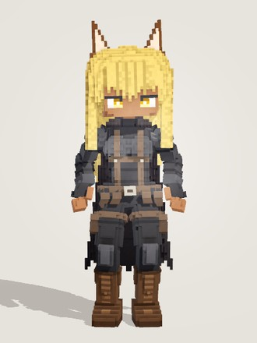 | 屏息节点 | node_sniper | sniper | 黄 | 4 | 工程 | 射手 | 步枪(可用：手弩、弓) | 黑色战场 | 金色长直发、一对猫耳、黑色战术服外罩黑披风的狙击手，工程部的远程观察员。她开枪之前，从不呼吸。 | 少女款，头顶一对褐色尖猫耳(浅色内耳)，深棕肤色。金色长直发垂到腰，金眼半垂、神情严肃。全身黑色战术紧身衣，胸、臂、腿有分段的灰黑护板，外罩带连帽领的黑色披风(锯齿下摆)；胸前棕色背带交叉，腰间一圈棕色弹袋，露指手套，灰色护膝，深棕系带战斗靴。整体黑灰压暗，只有金发和猫耳是亮色。 | 设定为深色皮肤：模型用调色板肤色，由单位数据选 umber。
46 | 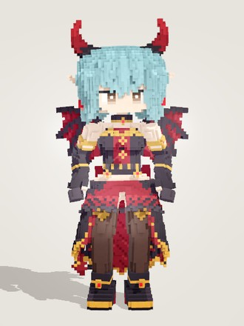 | 变奏节点(恶魔形态) | node_pianist | pianist | 青 | 4 | 研究 | 法师 | 法器 | 黑键 | 青发尖耳、长着小恶魔角和蝙蝠翼的钢琴家，研究部的演奏者。她弹的每一首曲子都有表里两面——听众只能听见其中一面。 | 恶魔形态的钢琴家少女。青蓝色波波头到下巴，精灵耳，头顶一对弯角(黑色角根渐变暗红角尖)，灰棕色眼睛；背后一对小蝙蝠翼(黑色翼骨、酒红翼膜)，身后细黑尾巴末端是酒红桃心尖。黑色露肩贴身礼服配酒红胸衣与金边，黑色长手套；前面黑色短荷叶裙，两侧与身后黑色长拖尾带酒红里子；深棕过膝长袜，黑色高跟短靴。 | 与天使形态 pianist_angel 是同一角色的两套身体(变身切换)；三角钢琴是武器道具，不在身体模型里。
47 | 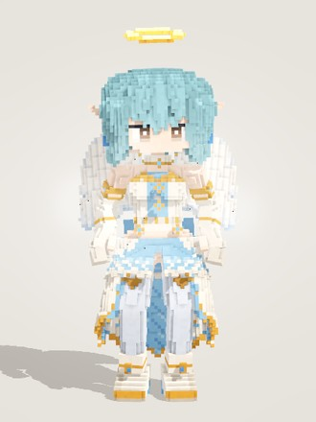 | 变奏节点(天使形态) | node_pianist | pianist_angel | 青 | 4 | 福利 | 法师 | 法器 | 黑键 | 青发尖耳、长着小恶魔角和蝙蝠翼的钢琴家，研究部的演奏者。她弹的每一首曲子都有表里两面——听众只能听见其中一面。 | 少女款。青蓝色齐下巴波波头、精灵尖耳、灰棕色眼睛，头顶悬浮一圈金色光环，背后一对白色小羽翼(羽尖淡天蓝)。象牙白露肩礼服配淡天蓝胸衣、金边和蓝宝石颈带，肘上起白色长手套；前面短荷叶裙露出淡天蓝衬裙，两侧与身后垂象牙白长拖尾(淡天蓝里子)，后腰淡天蓝大蝴蝶结；淡蓝白过膝袜，白色高跟短靴配金踝带。 | 两种形态共用同一段游戏内介绍(写的是恶魔形态)；天使形态是恶魔形态 pianist 的换件换色版：角换成光环、蝙蝠翼换成羽翼、去掉尾巴，黑/酒红/红宝石礼服整体换成白/淡天蓝/蓝宝石(游戏内介绍写的是恶魔形态)。
48 | 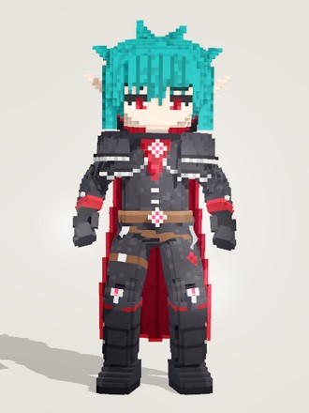 | 血嗜节点 | node_vampire | vampire | 青 | 4 | 安保 | 战士 | 双手剑(可用：单手剑、矛) | 凝血 | 青绿短发、红色竖瞳的吸血鬼剑士，安保部的宗族之子。他永远饥渴，却从未失去理智——为了同伴。 | 青年男性款，尖耳，苍白肤色。青绿色短刺发(几簇干净的大尖簇)，红色竖瞳、粗眉。黑色贵族外套(红袖口、银扣)，高立领黑面红里，肩上两层镶银链边的短肩披，领口红宝石扣挂银链；身后长黑披风翻出酒红里子；棕色腰带配银扣红宝石，黑手套、黑紧身裤，黑色护甲长靴嵌红宝石。整体黑红配色，只有头发是青绿。 | 特殊标签：同族；男性款身体/脸；卡上的黑红大剑是武器，不在身体模型里。

敌人与召唤物
序号 | 正面截图 | 名称 | 单位ID | 类型 | 模型ID | 颜色 | 费用 | 来源 | 职业 | 武器大类 | 人设(游戏内介绍) | 外形特征 | 备注
1 |  | 逆时幻影 | killer_phantom | 召唤物 | killer | 绿 | 1 | 召唤者：无我节点 | 刺客 |  | 无我节点从倒转的时间里拖出来的自己。一碰就散，但总会在她下一次挥刀之后回来。 | 与无我节点是同一个身体：墨绿长发配高发髻、墨绿无袖和服与层叠长裙、手脚爬着紫色诅咒纹的咒刃武士。战斗中整个渲染成半透明的紫色虚影，手里拿着和本体相同的武器；出场时伴随一圈逆向转动的钟面光环，脚下一直有逆转的钟面。 | 与无我节点(node_killer)共用 killer 模型，表现层叠紫色幽灵着色(透明度约 0.55)。
2 | 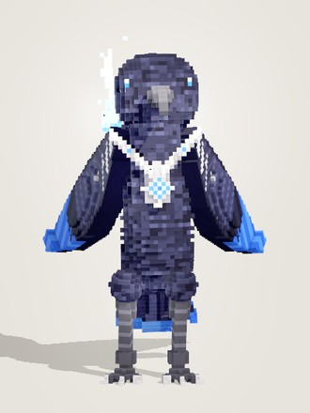 | 鸟 | node_bird | 召唤物 | bird | 黑 | 1 | 召唤者：巫术节点 | 刺客 | 双匕 | 巫术节点召来的渡鸦使魔。羽毛蓝黑、眼睛像蓝宝石，脖子上挂着主人给的银项圈。它在天上看得见整个战场。 | 非人形的大号 Q 版渡鸦。全身蓝黑色羽毛，羽纹是一排排错开的鳞片。深色弯喙，头两侧各一只蓝眼。多层黑紫色翅膀收在身侧，翅尖亮蓝，肩部几片银灰羽。扇形尾羽，灰色细腿配爪子。脖子上戴一条华丽的银色 V 形项圈，正中镶一颗蓝钻石；背后飘着一缕淡蓝色灵焰。整体是竖直站立的圆胖鸟形轮廓，没有手臂。 | 身体整块刚性挂 Hips，翅膀整片挂上臂(跑步摆臂 = 前后扇翅，攻击抬臂 = 张翅)，灵焰挂 Halo。
3 | 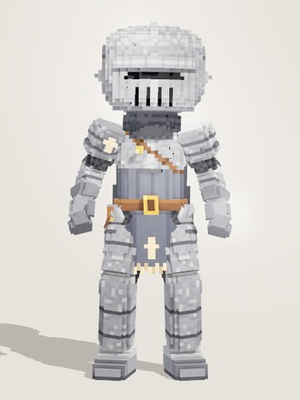 | 护星节点 | node_warrior | 召唤物 | warrior | 黑 | 1 | 召唤者：舞星节点 | 坦克 | 单手剑 | 舞星节点的护卫。永远站在偶像身前，替她挡下一切。 | 全封闭的中世纪骑士，看不到脸和头发。Q 版大头盔为银灰色，一道细黑面甲缝加竖向透气孔；银色板甲(胸甲、层叠肩甲、护臂、护膝、护胫、铁靴)叠在深色锁子甲外，脖子围炭灰围巾，背后一片破旧短披风；灰色罩袍正中一枚淡色小十字，棕色腰带和斜挎带。整体银灰低饱和，轮廓敦实方正。 | 男性款骨架；单位数据里的发色/肤色被头盔完全遮住。
4 | 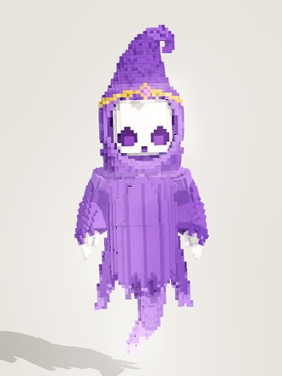 | 幽灵 | node_ghost | 召唤物 | ghost | 紫 | 3 | 召唤者：幻灵节点 | 刺客 | 单手剑 | 骷髅脸、紫兜帽的小幽灵。它从不正面出手。 | 漂浮的小幽灵，没有腿。白色略扁的骷髅脸上是两个下凹的深紫大眼窝和小三角鼻孔；紫色兜帽尖顶向后上方伸出再卷下来，帽沿一圈细金带、正中一颗紫宝石。宽肩紫袍下半张成钟形，下摆剪成一圈尖角破布，两侧和身后垂着破布条；袍底伸出一条S形灵体尾巴，越往下越淡紫、微微发光。喇叭袖里露出两只白色小骨手。 | 腿骨不放体素；灵体尾巴刚性挂 BTail 链，破布条挂 Panel 链会摆动。
5 | 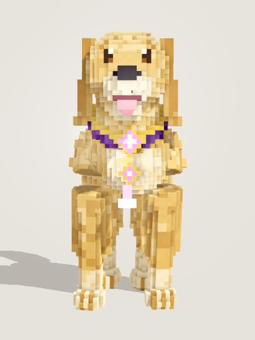 | 幽灵犬 | node_dog | 召唤物 | dog | 紫 | 4 | 召唤者：幻灵节点 | 战士 | 双手剑 | 幻灵节点的伙伴，一只金毛寻回犬的灵体。扑上去咬一口，就摇着尾巴散成紫色的灵火。 | 非人形，正常四足的金毛寻回犬，不拟人。浅金色蓬松长毛，竖向毛簇深浅交替，两只垂耳，棕眼黑鼻，张着嘴露出粉色舌头。胸前一条宽的深紫色金边项圈，镶两颗紫钻，下面垂着流苏。蓬松上翘的尾巴，脚边和尾尖缭绕一点淡薰衣草色灵焰。正面看前胸宽厚、四腿粗短，是憨厚的大狗轮廓。 | 四条腿按对角步态挂两条人腿骨链(左前 + 右后挂左腿)，人形跑步的交替迈腿就是小跑；全部刚性。
6 |  | 白袍侍僧 | mob_acolyte | 敌人·第零章(白之章) | (通用身体) | 白 | 1 |  | 法师 | 法器 | 仍在为早已沉默的神明祈祷的侍僧。 | 共用最初的通用体素身体(少女款)：长发扎高马尾，头顶一对黑色短角(金束环)，脑后半圈金色光环，鬓边白羽和金色额饰；白、黑、金三色铠甲制服，胸前与腰间嵌菱形金框宝石，腰后垂一圈白色羽刃裙甲，白底黑金护甲靴。本单位：瓷白肤色、近纯白的头发，单手托着一本棕色封皮的书(基础法器)。 | 共用通用身体，只靠发色/肤色/手持武器区分。
7 |  | 石英弓手 | mob_archer | 敌人·第零章(白之章) | (通用身体) | 白 | 1 |  | 射手 | 弓 | 石英雕成的弓手，躲在断墙后放冷箭。 | 共用最初的通用体素身体(少女款)：长发扎高马尾，头顶一对黑色短角(金束环)，脑后半圈金色光环，鬓边白羽和金色额饰；白、黑、金三色铠甲制服，胸前与腰间嵌菱形金框宝石，腰后垂一圈白色羽刃裙甲，白底黑金护甲靴。本单位：瓷白肤色、淡紫白色头发，手持一把木色长弓(基础弓)。 | 共用通用身体(它本来就是最初的弓箭手模型)，只靠发色/肤色/手持武器区分。
8 |  | 遗迹卫兵 | mob_sentinel | 敌人·第零章(白之章) | (通用身体) | 白 | 1 |  | 坦克 | 单手剑 | 白色遗迹里游荡的石质卫兵，举盾挡在路上。 | 共用最初的通用体素身体(少女款)：长发扎高马尾，头顶一对黑色短角(金束环)，脑后半圈金色光环，鬓边白羽和金色额饰；白、黑、金三色铠甲制服，胸前与腰间嵌菱形金框宝石，腰后垂一圈白色羽刃裙甲，白底黑金护甲靴。本单位：白皙肤色、奶油米色头发，一手持直剑、一手举白色金边鸢形盾(盾面金色菱纹，基础单手剑)。 | 共用通用身体，只靠发色/肤色/手持武器区分。
9 |  | 祭坛守卫 | mob_guardian | 敌人·第零章(白之章) | (通用身体) | 白 | 2 |  | 战士 | 双手剑 | 守护彩虹水晶祭坛的巨型石像。 | 共用最初的通用体素身体(少女款)：长发扎高马尾，头顶一对黑色短角(金束环)，脑后半圈金色光环，鬓边白羽和金色额饰；白、黑、金三色铠甲制服，胸前与腰间嵌菱形金框宝石，腰后垂一圈白色羽刃裙甲，白底黑金护甲靴。本单位：桃色肤色、浅灰色头发，双手握一柄朴素的银灰双手巨剑(基础武器)。 | 共用通用身体，只靠发色/肤色/手持武器区分；和燃烬巨像同样拿双手剑。
10 |  | 嫉妒的余烬 | mob_ember_envy | 敌人·红之章·普通 | ember_envy | 白 | 1 |  | 射手 | 法器 | 一只拖着触须、浮在半空的熔岩眼球。它只盯着最耀眼的那个人，一直盯到对方烧起来为止。 | 非人形，浮在半空的眼球怪。本体是一颗墨绿黑的玄武岩石球，满身发光的毒绿熔岩裂纹。正面一只大眼：黄绿色发光虹膜配黑色竖瞳，眼白暗橄榄绿、带几丝毒绿血丝，上下两片厚重带棱角的岩石眼睑，上眼睑压低，像斜着瞪人。球底垂着六条卷曲触手，外侧一道发光熔岩线，尖端发烫。身边漂着三块烧着绿火的小余烬。 | 全刚体：石球与眼珠挂 Neck(转 Neck = 转眼珠瞄准)，上眼睑挂 Head 可眯眼；官方介绍写熔岩眼球，模型的火是毒绿色。
11 |  | 暴食的余烬 | mob_ember_glut | 敌人·红之章·普通 | ember_glut | 白 | 1 |  | 坦克 | 单手剑 | 吞下了刀剑和盾牌的熔岩肉山。被打得越狠，喷出的赤油就越多。 | 非人形，趴在熔岩滩上的一座熔岩肉山。整团是发光的橙黄色熔岩，表面浮着一块块暗色岩壳，壳边一圈最热。头顶一张占了半个身子的大嘴，嘴沿一圈暗色獠牙挂着往下滴的熔岩，嘴里通红。两条滴着熔岩的粗胳膊；肚子上嵌着一面吞下去的金边灰绿盾牌，带一道发红的裂缝，背上插着一把剑和一把斧头，身上鼓着几颗发光的熔岩泡。 | 全刚体：上颌挂 Head，张嘴 = 头往后仰；脚下熔岩滩挂 Root 不动。
12 |  | 贪婪的余烬 | mob_ember_greed | 敌人·红之章·普通 | ember_greed | 白 | 1 |  | 法师 | 法器 | 一本摊开的黑色魔典，金色包角上嵌着紫宝石，书页上烧着紫火。它把周围所有的火都吞进书里，再一口气吐出来。 | 非人形，悬在半空摊开的魔典。封面是近黑的玄武岩皮革，爬着细细的紫色熔岩裂纹，四角包 L 形大金角，边缘两道金边，金托里嵌紫宝石，书口正中一块金扣。两摞羊皮纸书页朝上朝前仰起，写满发光的紫色符文，书缝里蹿起一团外紫芯粉白的火焰。书脊底下垂着几条黑铁链，书角挂短金链，链端坠着金框紫宝石。 | 左右半本书分挂 Shoulder_L/R，可开合到合上立起；火焰挂 Eyelid 骨，缩放到 0 = 把火吞回书里。
13 |  | 色欲的余烬 | mob_ember_lust | 敌人·红之章·普通 | ember_lust | 白 | 1 |  | 战士 | 单手剑 | 一团纠缠的炽热触手。缠上谁就再也不松开，和对方一起烧。 | 非人形，一大团纠缠向上的熔岩触手。触手是深梅色岩壳，每条两侧各一道慢慢扭转的粉色熔岩线，尖端一段段从玫红烧到粉白，末端弯成钩。中间嵌着一颗往前鼓的菱形发光核心，芯子粉白、往外过渡到粉与玫红，外面衬一圈暗色岩槽和暗玫红光晕。底座是一团盘绕在一起的触手。整体是玫红/洋红配色的竖长团状轮廓。 | 借人形骨骼当触手关节，每条触手挂离根部最近的骨头，专属动作让各骨错开相位摆动。
14 |  | 怠惰的余烬 | mob_ember_sloth | 敌人·红之章·普通 | ember_sloth | 白 | 1 |  | 射手 | 手弩 | 懒得动弹的炉膛机器。一开始慢吞吞的，越打越热，炮口越来越红。 | 笨重的方块炉膛机器人，锈铁板外壳朝上的面落满浅灰灰烬，远看是一台灰白机器。方脑袋顶一根小天线，一只半睁的发光独眼(厚眼皮耷拉、犯困)；胸口炉膛正面四道发光格栅；宽厚方肩甲带圆形关节盘，左肩后竖一根烟囱；右臂整条是炮、炮口发亮，左手是机械爪；方墩墩的大脚，板缝里只有零星细小的暗琥珀熔岩纹。 | 男性款站姿；铁板刚体挂人形骨骼，动作套用手弩(右臂炮口对准目标)。
15 |  | 愤怒的余烬 | mob_ember_wrath | 敌人·红之章·普通 | ember_wrath | 白 | 1 |  | 法师 | 法器 | 从烧塌的城市里站起来的怒火。手里永远托着一团火，看见什么就点着什么。 | 魁梧的熔岩人形，暗红褐色岩壳上布满密集的猩红熔岩裂纹，缝芯白热。头上是高高的尖兜帽，帽尖向前弯成一只燃烧的角，兜帽下是空洞的黑脸和一只发光的眼；双肩是带尖刺的岩甲，胸口嵌一颗发光的星形熔核；腰间一圈破烂的棕色缠腰布，脚是三趾利爪。右手托着一大团猩红火焰，整体是一团红火的剪影。 | 男性款站姿，挂人形骨骼，动作用法器的待机/跑/施法；武器不显示，手中火团即法器。
16 |  | 忧郁的余烬 | elite_ember_melancholy | 敌人·红之章·精英 | ember_melancholy | 白 | 3 |  | 坦克 | 单手剑 | 在烧焦的街道上空缓缓漂浮的熔岩水母。它从不出手，只是把靠近的人都拖进自己的悲伤里。 | 非人形，飘浮的熔岩水母，烧冷蓝色的火。伞盖是蓝黑玄武岩穹顶，由微隆的岩板拼成、布满裂纹；顶上一圈发光冠环围着黑色瞳盘，冷蓝熔岩从冠环八个缺口流下，成为八条分叉的熔岩河。伞盖下沿是扇贝形裙边，紫色亮边挂着发光感觉珠，下腹面发紫光。下方垂一圈细长熔岩触手，带发光纹与光珠，末端一滴泪珠，几条为紫色；正中四条紫色褶边口腕。 | 全刚体；脉动靠 Head 缩放(收缩时变窄变高)，俯视镜头看伞顶像一只发光的眼加放射的光芒。
17 |  | 傲慢的余烬 | elite_ember_pride | 敌人·红之章·精英 | ember_pride | 白 | 3 |  | 法师 | 法器 | 戴着白色面具、顶着黑金尖冠的熔岩女王。她从不亲自弯腰——自有臣下替她燃烧。 | 女性款人形熔岩女王，黑曜石身躯配金白辉焰。脸覆白色面具，两道上挑的发光眼缝、额心金菱宝石，左眼下一颗赤红泪痣；头戴高耸的黑金尖冠，正前镶辉焰大宝石。头后两层扇形黑羽高领围成光环，肩披下垂黑羽；黑曜石胸衣、金腰带，黑金臂铠接长弯金爪；下身是层层外翘的黑羽拖地长裙，羽缘发光、裙面爬着辉焰熔岩脉。 | 女性款通用骨骼；腿部不放体素(长裙刚性挂 Hips，像飘着走)，武器不显示、用爪子施法。
18 |  | 虚荣的余烬 | elite_ember_vanity | 敌人·红之章·精英 | ember_vanity | 白 | 3 |  | 战士 | 单手剑 | 盘踞在烧塌的都市中心的熔岩巨龙，浑身挂满抢来的金链与宝石。只要还有人在看，它就不肯熄灭。 | 盘踞在熔岩里的玄武岩巨龙。下半身像蛇一样盘成两圈，上半身直立，层叠腹鳞和正中脊线透出熔岩光。头戴五尖金冠，弯角套金箍，眼睛发光、张着獠牙大嘴；胸前两圈V字金项链挂红宝石坠。背后一对巨大的火红蝙蝠翼，翼膜带熔岩翼脉、焦黑外缘和烧穿的洞，翼骨挂满金链宝石；盘身绕着嵌宝石的金箍，堆着小王冠和金币。 | 非人形；盘身刚性挂 Root，翅膀挂 Wing_L/R 由专属动作控制扑动；单位 scale = 2。
19 |  | 龙的余烬 | boss_ember_dragon | 敌人·红之章·首领 | ember_dragon | 白 | 5 |  | 战士 | 矛 | 烧尽的都市最深处，披着黑金铠甲的龙之少女。她每走一步，脚下的余烬就再也不会熄灭。 | 龙之少女，瓷白皮肤。及腰黑发，内层与发梢带赤红挑染、发梢燃火；一对后弯的黑色大龙角带熔岩裂纹，角尖烧红；赤金色竖瞳，眼神凌厉。黑金铠甲：高领护颈、胸甲正中一颗大红宝石、层叠尖刺肩甲、金爪尖臂铠；红色短裙外挂黑金腰甲片，黑金铠靴。背后一对巨大的熔岩蝙蝠翼，深红翼膜布满发光脉络、后缘烧成火舌；黑鳞龙尾带金色脊刺，尾尖燃火。 | 熔岩薙刀是单独的武器模型(W_polearm_ember_glaive)；翼挂 Wing_L/R、龙尾挂 BTail 链，带深红轮廓光与熔岩脉动。
20 |  | AX-01 突击仿生人 | mob_ax_assault | 敌人·蓝之章·普通 | droid_assault | 白 | 1 |  | 战士 | 双匕 | 穹顶城的量产突击单元，两条小臂上各一片振动刃。每三刀里有一刀是真正的全功率输出。 | 男性体型的人形仿生人：白色复合装甲板配深藏青装甲块与石墨色关节。头盔顶上一片往前探的刀形冠，两侧后掠耳翼，脸上是 V 形发光面罩。肩甲棱角分明、外侧支出短刺；两条小臂外侧各伸出一把越过拳头的长臂刃，深色刃身配发光刃口。胸口一颗反应堆，背上两台推进器，膝盖带尖。面罩、刃口、反应堆的灯光是偏粉的赤红身份色。 | 继承 tools/chars/_droid.gd 的共用装甲材质与人形躯干；男性款站姿，用双刃动作。
21 |  | HV-12 场域载具 | mob_hv_carrier | 敌人·蓝之章·普通 | vehicle_field | 白 | 1 |  | 坦克 | 手弩 | 悬浮的白色装甲车。车顶的发射环会把增幅力场投射到它开火的地方——场里的机器都更危险，站在里面的人也一样。 | 悬浮装甲车，非人形。楔形车头带倾斜前装甲、一道青色观察窗和一对白色大灯，扁长的白色车身两侧是深藏青裙板(青色灯带)，车尾一块发光的散热格栅；四角撑杆连着四只圆鼓鼓的悬浮舱，底部一圈青色光环。车顶前方一座双管小炮塔，后方三根支柱撑起一圈发光的青色力场环，环中间一颗发光核心。 | 继承 _droid.gd(蓝之章机械共用材质)，身份色青；车体整体悬浮起伏。
22 |  | RX-03 增幅中继 | mob_rx_relay | 敌人·蓝之章·普通 | droid_relay | 白 | 1 |  | 法师 | 法器 | 背着天线盘的细长仿生人。它自己打不了几下，它的工作是把增幅广播给周围的每一台机器。 | 细长体型的人形仿生人：白色装甲板配深藏青装甲块与石墨色关节。圆顶头盔，脸上一只大圆形独眼镜头(薄荷色光环、白芯)，两侧一对小天线耳。背上一座中继塔：背包、两根高低不一的发光天线和一面圆形天线盘，后脑悬着一圈竖立的信号光环。肩上两只发射器舱，掌心各一个发射器，腰上一圈四片短装甲裙。灯光是薄荷绿身份色。 | 继承 tools/chars/_droid.gd，用细一号的人形躯干，动作用法器。
23 |  | SG-07 哨戒炮台 | mob_sg_sentry | 敌人·蓝之章·普通 | turret_sentry | 白 | 1 |  | 射手 | 步枪 | 穹顶城的标准哨戒单元：一根白色的立柱顶着方形的双管炮塔，琥珀色的瞄准镜一直在扫。它不会移动，但火控系统吃得下任何增幅。 | 固定炮台，非人形。底部是八角形深色基座，外围一圈琥珀色灯环，四条白板支架向外斜撑、末端深色爪扣进地面；中间一根粗短的白色护套立柱，两侧液压杆；顶上方块炮塔为白色装甲壳加藏青包边，正面一块倾斜的藏青炮盾，伸出两根长炮管(方形制退器、琥珀色炮口)，侧面挂弹鼓，顶部一组三目传感器和一片雷达鳍。 | 继承蓝之章机械怪共用的 _droid.gd 材质(白装甲 + 深藏青块 + 身份色灯光)，身份色琥珀；整台不移动。
24 |  | 燃烬巨像(占位首领) | boss_cinder_colossus | 敌人·占位首领 | (通用身体) | 白 | 4 |  | 坦克 | 双手剑 | 【占位·首领】从燃烧都市深处、工厂区熔炉里爬出来的巨像。 | 共用最初的通用体素身体(少女款)：长发扎高马尾，头顶一对黑色短角(金束环)，脑后半圈金色光环，鬓边白羽和金色额饰；白、黑、金三色铠甲制服，胸前与腰间嵌菱形金框宝石，腰后垂一圈白色羽刃裙甲，白底黑金护甲靴。本单位：深棕肤色、灰褐色头发，双手握一柄朴素的银灰双手巨剑(基础武器)。 | 占位首领，暂用通用身体，只靠发色/肤色/手持武器区分；和祭坛守卫只差肤色与发色深浅。

储备模型(未实装)
序号 | 正面截图 | 模型ID | 源文件 | 人设 | 外形特征 | 备注
1 |  | azure | tools/chars/azure.gd | (储备模型，尚未实装)戴圆框眼镜的精灵学者，学院派打扮，帽侧小钟和腰间怀表透着她对时间的讲究。按角色卡设定手捧一本深蓝金饰的大部头典籍，身边浮着淡青色的全息面板。 | 少女款，精灵尖耳。淡蓝短波波头，青绿眼，戴圆形金框眼镜。头戴藏青贝雷帽(白帽圈、金十字)，帽侧挂一只黄铜小钟。蓝白金学院裙：藏青金边小披肩领配蓝宝石领扣，白色前襟、蓝色无袖马甲，蓝裙前短后长带金边金纹，配白衬裙。棕色宽皮带，左胯挂一只大怀表；皮臂环、露指皮手套，大腿皮环与膝关节环镶蓝宝石，深棕毛口靴。
2 |  | engstone | tools/chars/engstone.gd | (储备模型，尚未实装)代号“工程石”的工程部施工单位：一块缠着黄黑警示带的巨石，没有五官和手脚，像被摆在工地上的路障或配重块，沉默、笨重，摆在哪里就挡在哪里。 | 非人形单位：一块矮胖、不规则的灰色巨石。表面是阶梯状碎裂的浅灰石板，石板间嵌着深色裂缝，几处凸起的方块碎石让轮廓更有棱角。巨石赤道缠着一圈凸出的黄黑斜纹警示带，上下各压一行暗边。没有头、脸和四肢，整体像工地上被贴了警示带的落石。 | 整块刚性挂 Hips，只随待机呼吸 / 跑步轻微起伏。
3 |  | gleamflower | tools/chars/gleamflower.gd | (储备模型，尚未实装)“百合守卫”：原设定手持金边白色鸢形盾、盾面浮着一朵白百合的女骑士。白发绿眸，安静温和，以守护身后的人为本分。 | 白发少女骑士。白色长发配呆毛，右侧一条粗辫子从耳后绕到肩前垂到腰、系绿色发绳，左侧头上别一朵白百合；绿眼睛带双高光，神情恬静。白色胸衣外罩金色胸甲和金色大圆肩甲，深绿高领与短裙，外披白色飘带罩袍(前片与两侧长片带绿藤纹)；棕色长手套，金色长护腿靴。整体是白、金、深绿三色。 | 辫子挂右侧鬓发骨链、罩袍长片挂 Panel 链，会摆动；盾牌属于武器，不在身体里。
4 |  | heartbeat | tools/chars/heartbeat.gd | (储备模型，尚未实装)“心律节点”：兼任乐队指挥的音乐军医。原设定手持细指挥棒和一本摊开的乐谱、脖子挂着听诊器，按着节拍照看队伍的心跳，开朗利落。 | 短发少女军医。淡金色短卷波波头到下巴，发尾外翘成几个卷，左侧别绿色发夹；青绿色眼睛带竖长高光，明亮有神。头戴象牙色护士 / 指挥帽(深绿帽带、金边、正前方金色医疗十字)；奶油色双排扣外套裙配金扣与心形金扣，外罩森林绿短披肩，下摆绿色带金十字；脖子挂黑色听诊器，棕腰带心形扣，浅色踝靴系绿色蝴蝶结。
5 |  | hitman | tools/chars/hitman.gd | (储备模型，尚未实装)精灵狙击手(ELVEN MARKSMAN)：原设定使用木托栓动狙击步枪(黑色大瞄准镜、护木缠绿布)的金发林地射手，冷静专注，擅长远距离精确射击。 | 金发精灵少女。金色波浪长发垂到腰，两侧各两缕搭在肩前，右鬓一簇绿叶与金色小花；绿眼睛，精灵长耳。森林绿金边短披肩，象牙白胸衣配交叉棕皮带，绿色腰封、露腰；棕皮带方金扣、两胯弹药包，前垂金边绿色尖角布，白色短百褶衬裙，身后两片绿色长燕尾；棕色护腕与露指手套；棕色中筒靴配毛边靴口和金框绿宝石。 | 2026-10-07 由原 killer 改名为 hitman(第四版重建)；步枪属于武器，不在身体里。
6 |  | watermirror | tools/chars/watermirror.gd | (储备模型，尚未实装)一面会自己漂浮的魔法水镜，银蓝框里盛着一汪发光的青色水面，身边绕着细碎的蓝水晶。没有持有者，也没有人形，安静而冷澈，只映出面前的一切。 | 非人形法器：一面竖直悬浮的椭圆水镜，镜面是发光的青色水面，带同心椭圆涟漪和几颗亮点；外围是银蓝色分段棱角金属框，镶蓝色钻石。镜顶立一根高高的蓝水晶尖顶，底下坠一颗尖蓝水晶，框外漂浮着六七片小水晶碎片；背面是深色银蓝底板。没有人、脸或手，整体是对称的竖长轮廓。 | 非人形但挂在人形骨骼上：镜子整体挂胸口随呼吸俯仰，碎片挂光环/耳坠骨漂浮；人形动作放在它身上只是勉强可用。

武器
序号 | 展示截图 | 武器名 | 装备ID | 大类 | 颜色 | 费用 | 类型 | 专属主人 | 外观键 | 网格部件 | 游戏内说明 / 用途 | 外形特征 | 建模备注
1 |  | 铁剑 | basic_sword | 单手剑 | 黑 | 0 | 基础武器 |  | plain(朴素基础款) | W_sword_plain | 朴素的基础武器。 | 朴素的单手铁剑：笔直的铁刃收成尖，刃面一道深色血槽，一字形铁护手，短柄缠皮革并有几道深色皮箍，方块铁柄头。 | 9 大类基础款之一：只用铁/皮革，不随武器颜色换色。
2 |  | 打工小帮手 | work_helper | 单手剑 | 白 | 1 | 专属武器 | 空白节点 | wrench | W_sword_wrench | 空白节点的扳手(只有白色棋子能装备)。没有属性加成。效果：制造触发数值个白色晶球。 | 空白节点的双头扳手。钢灰色细长扳手身，握在正中，中段裹一截带防滑棱纹的橙色胶套；上端是 C 形开口扳手头，下端是梅花扳手的圆环头。造型简单朴素。 | 单手剑大类，握点在胶套中央。
3 |  | 刻时剑 | g10_chrono_sword | 单手剑 | 蓝 | 2 | 通用武器(第二组·制作中) |  | g10_chrono | W_sword_g10_chrono | 剑格是一面走着的小表盘，剑身细长得像一根分针。握着它的人，总觉得时间比别人多走了几格。生命 +120，计时加速 +8%；冷却 3 秒【双模】【群攻 3】：携带者先获得 1 层【超频】(6 秒，叠加 3：每层计时加速 +8%)；然后队友(含自己)获得 触发数值 × 80% 的护盾，敌人受到 触发数值 × 80% 的魔法伤害。 | 约0.85米的细长单手剑。剑格是竖立的小表盘：金色齿边表圈、象牙白表面、藏青指针，分针指向剑尖，表心嵌发光蓝宝石。钢蓝细刃、刃口近白，藏青血槽带发光蓝刻度，近尖张开菱形指针头；藏青皮柄金箍，齿轮柄头。 | 表盘在剑格平面上两面都是表面；颜色写死，不随武器颜色换色。
4 |  | 秩序之剑 | order_sword | 单手剑 | 蓝 | 2 | 通用(不进掉落/制造) |  | ornate(华丽通用款) | W_sword_ornate | 双模：对友军提供触发数值 ×1.5 的护盾，对敌人造成触发数值 ×1 的魔法伤害。 | 单手长剑。白银双刃渐收成尖，中线一道发光的强调色血槽(此把为蓝)；金色宽护手两端上翘、正中嵌宝石；黑色握柄缠三道金环，金配重球两侧嵌强调色宝石。无专属模型，使用单手剑大类的华丽通用款，按武器颜色换色。 | 共用网格 W_sword_ornate。
5 |  | 裁誓仪剑 | verdict_sword | 单手剑 | 紫 | 2 | 通用武器 |  | g7_verdict | W_sword_g7_verdict | 一柄紫水晶镶柄的仪式长剑，剑格是一架小小的天平。它向朋友许下庇护，向敌人宣读罪状。生命 +150，护甲 +10；冷却 2 秒【固定值】【双模】【群攻 3】：队友获得【庇誓】(8 秒：受到的伤害 -12%)；敌人获得【判罪】(8 秒：受到的伤害 +12%)。 | 仪式长剑。笔直的银白双刃，中线一道深紫血槽，槽中间隔嵌着发光的紫色符文；剑格是一架小天平：银色横梁两端以金链各挂一只金色小托盘，正中银座两面嵌紫水晶；深紫剑柄斜缠银丝，柄头是一颗发光的八面体大紫水晶。
6 |  | 号令短剑 | rally_blade | 单手剑 | 青 | 2 | 通用武器 |  | rally | W_sword_rally | 军官的短佩剑，剑柄挂着一条青色飘带。举起来的时候，身边的人会跟着往前冲。攻击力 +15，生命 +120；冷却 2 秒【群攻 3】【固定值】：触发目标获得 1 层【锋芒】(8 秒，最多 4 层)：每层攻击力 +6%、攻击速度 +6%。 | 军官佩剑式的宽刃单手短剑。银色刃面、白亮刃口，中线一道发光的青色刻线；护手是一对向刃扬起的银色小翼，翼羽分片、羽尖点青，正中嵌青宝石；深藏青皮革柄缠银丝，银柄头垂一条燕尾分叉的青色短飘带。
7 |  | 炽霞 | blazing_glow | 单手剑 | 绿 | 3 | 专属武器 | 炽照节点 | katana | W_sword_katana、A_sword_katana | 炽照节点的太刀(谁都能装)，配一把黑鞘。攻击速度 +50%(炽照节点的拔刀连斩因此 0.75 秒以内一轮，剑痕续得上)。【基本】：对触发目标造成 触发数值 × 1 点物理伤害(视为普攻伤害)。0.1 秒内每已触发一次，这个倍数 × 1.05(一次引爆 10 层剑痕：× 1、1.05、1.05² …)。 | 炽照节点的太刀：银白刀身带轻微弧度，刃口一线更亮的刃纹；金色椭圆刀镡与金刀铓，黑柄卷露出一排金色菱形，金柄头。配黑漆分节刀鞘，金鞘口与鞘尾，鞘口后绕红色下绪垂流苏。 | 刀鞘为附件 A_sword_katana，挂髋骨、插在腰带左前往左后下方斜伸；拔刀术动作会把刀插回鞘里。
8 |  | 青藤剑 | g10_vine_sword | 单手剑 | 绿 | 3 | 通用武器(第二组·制作中) |  | g10_vine | W_sword_g10_vine | 一截还活着的硬木削成的剑，剑身缠着青藤。每砍一下，藤上就多抽出一片新叶。攻击力 +15，生命 +150；①【基本】【固定值】【双模】：敌人受到 20 点物理伤害；不管目标是谁，携带者获得 1 层【抽枝】(本场有效，叠加 10：每层攻击力 +2%、生命上限 +15)；② 冷却 3 秒【双模】：队友(含自己)回复 触发数值 × 100% 的生命。 | 约0.8米的单手木剑，淡色硬木刃带顺纹木理。一根青藤从刃根螺旋缠到刃尖，在刃口外抽出斜向上的新叶，藤节缀发光嫩芽；剑格是扭曲的树根横档，两头各一簇叶、中嵌发光种子；树皮柄缠藤，根结柄头吊发光种子。 | 青藤两面都绕、绕过刃口；颜色写死，不随武器颜色换色。
9 |  | 青影 | cyan_shadow | 单手剑 | 青 | 3 | 专属武器 | 踏影节点 | cyanshadow | W_sword_cyanshadow | 踏影节点的青色长剑(谁都能装)：刃身亮着青光，金色十字护手嵌着青宝石，柄尾垂着青色流苏。攻击力 +20，法术强度 +30；冷却 8 秒【充能 1】【叠加 3】，开战拥有 1 层充能：获得 1 层【诛影】。 | 踏影节点的单手长剑：刃身是深蓝刃芯配两侧发亮的青色刃口，刃根一颗小青宝石；金色十字护手两端方头、中间嵌青宝石，黑柄缠两道金箍，金柄头下挂一串金饰和青色流苏。 | 固定配色。
10 |  | 回响刃 | echo_blade | 单手剑 | 黑 | 3 | 通用武器 |  | echo | W_sword_echo | 一把哑光黑的短剑，剑脊上一排青色的电容格。挥出去的力气，会有一部分回到你身上。攻击力 +15，被动【充能】上限 +1，“每数秒”计时器与充能回复速度 +15%；冷却 4 秒【双模】：对友方回复 触发数值 × 50% 生命；对敌方造成 触发数值 × 80% 物理伤害；同时携带者充能最不满的一个【充能】效果回复 1 层。 | 哑光黑的科技单刃直剑：刀尖斜切成 tanto 尖，厚刀脊嵌一排五格发光的青色电容格，刃面一道暗青电路细线；枪灰横档护手两端伸出一对发光小电极，黑胶柄两道灰箍，柄头一颗青色指示灯。 | 延续回响双刃的设计语言；固定配色，青色电容不随武器颜色换色。
11 |  | 蚀月 | waning_moon | 单手剑 | 黑 | 3 | 通用武器 |  | moon | W_sword_moon | 一把弯成月牙的单刃弯刀，刀背嵌着一枚满月。每划一刀，月就更亮一分。攻击速度 +15%，暴击率 +5%；冷却 1 秒，两段效果：①【固定值】【学习】对触发目标造成 50 魔法伤害，本场每学习一次 +8%(最多 15 次)；② 再造成 触发数值 × 20% 魔法伤害。扣得越勤越强。 | 月牙形单刃弯刀。暗紫刀身向刀背弯出月牙弧，刃口外弧鼓出、中段最宽，银白刃口微光；刀背近刀根处嵌一枚满月形银片(暗银外圈、亮银月面带月坑)；银色小护手两端上翘，紫黑缠绳短柄，柄尾一个银色小环。
12 |  | 血宴长剑 | g10_feast_sword | 单手剑 | 红 | 4 | 通用武器(第二组·制作中) |  | g10_feast | W_sword_g10_feast | 一柄深红的长剑，护手铸成一只金色的酒杯。它把每一场胜利都当成宴席，喝得越多越精神。攻击力 +30，生命 +150，物理吸血 +8%；【基本】：触发目标回复 触发数值 × 100% 的生命，并获得 1 层【血宴】(本场有效，叠加 5：每层攻击力 +6%、物理吸血 +4%)。 | 约0.85米的深红阔刃单手剑，刃身向尖略宽再收尖，刃口一线亮红微光，中线暗红血槽里隔几格一滴发光血珠。护手铸成金色酒杯包住刃根，两面嵌红宝石，两侧杯把外伸后下卷；暗红皮柄缠金线，金托柄头嵌红宝石。 | 颜色写死，不随武器颜色换色。
13 |  | 沉沦之梦 | sinking_dream | 单手剑 | 红 | 4 | 专属武器 | 共歌节点 | mic | W_sword_mic | 共歌节点的麦克风(谁都能装)：深棕色的握柄，金箍上镶着蓝宝石，柄尾垂着金十字和白流苏。攻击速度 +20%；冷却 4 秒【群攻 10】【双模】：根据触发目标的阵营，令队友的伤害增幅效能提高(每 1.5 点触发数值 1%)，令敌人的伤害减免效能提高(每 1.5 点触发数值 1%)，持续 5.5 秒。 | 共歌节点的麦克风。灰色金属网罩的大圆球头(浅灰/深灰棋盘格体素表现网格)，由一圈金色杯形领口托住、四面各嵌一颗蓝宝石；深棕色细手柄上两道金箍，柄尾小金钮，下以细环挂一枚立体金十字和一束白色流苏。 | 单手剑大类，握法同剑(话筒头在剑刃起点)；固定配色，不随武器颜色(红)换色。
14 |  | 希望 | hope | 单手剑 | 蓝 | 4 | 专属武器 | 执剑节点 | hope | W_sword_hope | 执剑节点的骑士剑(谁都能装)：银色的剑身上镶着金十字，金色护手正中嵌着一颗大蓝宝石。法术强度 +30，最大生命值 +300；冷却 9 秒【群攻 2】：为触发目标回复 1 × 触发数值 的生命值。若其已阵亡，则令其以该生命值复活。 | 单手宽刃骑士剑。银色阔刃，刃尖附近嵌一枚金十字；金色十字护手两臂呈V形微扬、各嵌小蓝宝石，两端翻卷成镂空小环，正中菱形金座托着方形大蓝宝石；深棕皮革柄缠三道银箍，金色圆盘柄头两面各嵌蓝宝石。 | 颜色全部固定(皇家蓝宝石、银、金)，不随武器颜色换色。
15 |  | 鎏金军刀 | gilded_saber | 单手剑 | 黄 | 4 | 通用武器 |  | g7_gilded | W_sword_g7_gilded | 一把通体鎏金的骑兵军刀，护手是一轮旭日。砍得越快，下一刀来得越快。攻击力 +30，生命 +150；【基本】【固定值】：对触发目标造成 30 点物理伤害，携带者获得 1 层【锐势】(4 秒，叠加 6：每层攻击速度 +3%)。 | 通体鎏金的单手骑兵军刀。微弯单刃，淡金刀身、近白刃口微光，刀背一侧一道深金血槽；护手是一轮旭日——半圆金盘外一圈光芒；刃口一侧一道金色护指弓从护手弯到柄头；象牙白柄缠金丝，金柄头嵌一颗橙色日珠。
16 |  | 木枪 | basic_polearm | 矛 | 黑 | 0 | 基础武器 |  | plain(朴素基础款) | W_polearm_plain | 朴素的基础武器。 | 朴素的木枪：两色木纹分段的细长木杆，中段两道皮箍标出双手握位，前端铁质套筒接一片铁叶形枪头，杆尾一个铁尾帽。 | 9 大类基础款之一：只用木/铁/皮革，不随武器颜色换色。
17 |  | 狩猎旗标 | hunt_flag | 矛 | 红 | 1 | 特殊物品 |  | hunt_flag | W_polearm_hunt_flag | 狩胜节点上场时放进武器库的特殊物品，不可佩戴。拖到敌人身上：开战时狩胜节点会把它当作狩猎对象。用完回到武器库(再拖一次可以换人)；多个狩胜节点共用一面。 | 短小的手持三角旗。金头红杆，杆顶与杆尾各一道金箍；三角形红色小旗向一侧展开、越往外越窄，旗面带深浅织纹，正中一个金色爪印。只用作图标和敌人头顶的狩猎标记。 | 不可佩戴的特殊物品(slot=token)，不需要持握动作。
18 |  | 丰收 | harvest_rake | 矛 | 绿 | 2 | 专属武器 | 耕植节点 | rake | W_polearm_rake | 耕植节点的钉耙(谁都能装)。冷却 20 秒：在触发目标脚下开出半径 1.2 米的【稻田】，持续 8 秒。【稻田】：不能被选中、不能被破坏、不分敌我；站在上面的任何单位每次回复生命时，额外回复触发数值 10% 的固定值。 | 长柄钉耙，耕植节点角色卡上的农具。带木纹的木柄、尾端铁箍；柄头是深铁色Y形耙架接一道横梁，一排8根微弯的耙齿，齿尖朝柄的方向回钩；耙架上用细绳挂着一片两色绿的小叶子。
19 |  | 凝潮长枪 | g9_rimetide_spear | 矛 | 青 | 2 | 通用武器(第二组·制作中) |  | g9_rimetide | W_polearm_g9_rimetide | 一杆冻住了浪头的长枪，冰刃边上还卷着一道正要拍下来的浪。被它扫到的人，动作一下比一下慢，直到整个冻住。生命 +150，攻击速度 +10%；【基本】【群攻 4】【固定值】：对触发目标们造成 50 点魔法伤害，并各施加 2 个【寒气】。 | 约1.75米的冰霜长枪：深青灰枪杆结着白霜，两段霜白皮绳握把。银枪口箍冒出发光冰晶、下挂小冰凌；枪头是半透明叶形冰刃，冰蓝刃身、霜白刃口、刃心发光青线；刃根一侧卷起冰浪头，另一侧斜伸倒刺冰棱。 | 浪头与倒刺冰棱分在冰刃两侧（+Z / -Z）；颜色写死，不随武器颜色换色。
20 |  | 硬质手杖 | sturdy_cane | 矛 | 黑 | 2 | 专属武器 | 和星节点 | cane | W_polearm_cane | 和星节点的手杖(谁都能装)。治疗量加成 +30%。【基本】【群攻 4】：为触发目标回复触发数值 ×1 的生命，溢出的治疗转化为护盾(护盾最多补到目标最大生命的 15%)。 | 和星节点的木杖。扭结的深棕木杖身，一根绿藤螺旋缠绕而上、隔段冒出叶片，杖身中段缠一圈蓝布；杖顶向一侧弯成螺旋卷，卷口下方嵌一颗金色菱形框蓝宝石，并垂下金色星星挂坠与蓝水晶。 | 矛大类(双手长柄)；固定配色。
21 |  | 赤焰战旗 | flame_banner | 矛 | 红 | 3 | 专属武器 | 狩胜节点 | banner | W_polearm_banner | 狩胜节点的燃烧战旗(谁都能装)。暴击率 +20%，暴击伤害 +40%。冷却 5 秒【暴击】【溅射 6】：为触发目标施加每 1 点触发数值 +1% 攻击力及攻速的强化(永久，重复获得时累加)；溅射出去的强化数值只有四分之一，只影响触发目标的队友，不会影响敌人。 | 双手长矛式战旗。红漆矛杆隔段一道金箍、尾端金尖头，银色叶形矛头配金托座；矛头下一根两端金球的横杆挂着红色长旗，金色包边、正中金色立狮；旗的下摆与外缘烧成焦黑破边，窜出发光的橙黄火舌与火星。
22 |  | 年轮长枪 | annual_ring_spear | 矛 | 绿 | 3 | 通用(不进掉落/制造) |  | ornate(华丽通用款) | W_polearm_ornate | 触发数值 ×1 的物理伤害；每次发动使自身永久 +2 防御。 | 长柄矛华丽通用款：黑色双色分段长杆，隔段金箍，前后两处白色握把缠带；枪头是金色托座加一对外张的金色月牙翼，白色叶形刃中间一道发光刃芯，托座下垂一条强调色流苏，杆尾金帽。 | 无专属模型，使用矛的华丽通用款(W_polearm_ornate)，强调色按武器颜色换色(绿)；与能量长戟等共用网格。
23 |  | 开与闭 | open_shut_key | 矛 | 绿 | 3 | 专属武器 | 锁芯节点 | key | W_polearm_key | 锁芯节点的巨钥匙(谁都能装)：暗绿长杆、金色钥匙头上嵌着红宝石。最大生命值 +350，攻击速度 +15%；冷却 6 秒【群攻 5】：将触发目标向一个点大力拉拽，使之聚集，然后对其施加 每 200 点触发数值 1 秒 的【眩晕】。 | 双手长杖式巨钥匙。近黑暗绿方杆，两段金色X纹、两端细金箍；钥匙头是金蛇盘成的环柄，蛇头探出吐信、蛇尾卷成钩，环心金框嵌红色菱形宝石，扁金条伸出环外挂方块钥匙齿；杖尾金色十字饰嵌红宝石，下垂暗红流苏。
24 |  | 乱数 | chaos_dice | 矛 | 紫 | 3 | 专属武器 | 奇兴节点 | dice | W_polearm_dice | 奇兴节点的骰子法杖(谁都能装)：黑杖金箍，顶上的金环里托着一颗大白骰子。伤害增幅 +20%，攻击范围 +1；冷却 4 秒【群攻 3】：随机对目标造成 0.05 × 1d20 × 3 × 触发数值 的伤害——1d20 为 1~5 物理、6~15 法术、16~20 真实。如果当前已阵亡的友军数大于等于仍存活的友军，则必定掷出 20。 | 奇兴节点的骰子法杖：近黑长木杖身，杖头一圈带短刺的金环，环心金轴架着一颗大白骰子；环顶紫水晶尖、环下金棱紫晶，杖头下系小骰子与紫流苏，环外浮着三颗拖紫色光痕的小骰子；杖尾金箍紫晶长尖。 | 归矛类的双手长武器；固定配色(金/紫晶同她身上)，不随武器颜色换色。
25 |  | 曦光长枪 | g9_dawnlight_spear | 矛 | 黄 | 3 | 通用武器(第二组·制作中) |  | g9_dawnlight | W_polearm_g9_dawnlight | 一杆象牙白的骑枪，枪口顶着一轮金色的旭日。最难熬的时候举起它，天就亮了。生命 +200，护甲 +15；冷却 2 秒：触发目标获得 触发数值 × 150% 的护盾，以及【曦光】(12 秒：伤害减免 +15%、攻击力 +20%)。 | 约1.75米的象牙白骑枪，数道金箍、两段棕皮握把，杆尾金尖。枪口顶一轮金色旭日：金环外一圈长短相间的光芒，四根细辐条撑起，白金枪刃从日轮正中穿出，刃心发光金线；枪口箍嵌橙色日珠，垂白底金边短飘带。 | 日轮在刃宽平面上、两面都看得见；颜色写死，不随武器颜色换色。
26 |  | 能量长戟 | energy_halberd | 矛 | 青 | 3 | 通用(不进掉落/制造) |  | ornate(华丽通用款) | W_polearm_ornate | 双模：对友军提供触发数值 ×2 的护盾，对敌人造成触发数值 ×2 的魔法伤害。 | 长柄矛华丽通用款：黑色双色分段长杆，隔段金箍，前后两处白色握把缠带；枪头是金色托座加一对外张的金色月牙翼，白色叶形刃中间一道发光刃芯，托座下垂一条强调色流苏，杆尾金帽。 | 无专属模型，使用矛的华丽通用款(W_polearm_ornate)，强调色按武器颜色换色(青，即原色)；与年轮长枪等共用网格。
27 |  | 流星爆魔杖 | meteor_staff | 矛 | 红 | 4 | 专属武器 | 灾星节点 | meteor | W_polearm_meteor | 灾星节点的长柄魔杖(谁都能装)。法术强度 +120，法术固定穿透 +40。冷却 8 秒【充能 2】【群攻 12】【溅射 3】(群攻打到的每个目标都会溅射)：向触发目标召唤流星，落地后爆炸，造成触发数值 ×1.85 的魔法伤害。充能从 0 开始(开战第 8 秒才有第一层)。 | 双手长柄魔杖，杖身很长。黑漆杖身隔段一道金箍，杖尾金色尖头；杖首是四根外弯再内扣的金色爪形框，托着一颗发光的火红双锥大晶石，内有一点白热的核；杖首下侧挂一枚紫水晶坠子。 | 大晶石用强调色，红色武器即火红。
28 |  | 某已不知名的星星的旗帜 | forgotten_star_flag | 矛 | 蓝 | 4 | 专属武器 | 星旅节点 | starflag | W_polearm_starflag | 星旅节点扛着的旗(谁都能装)：白底蓝边，金色的盾徽，没人认得是哪颗星星的。获得护盾量 +30%，法术强度 +60。【基本】【群攻 99】【增幅 2】【固定值】：令触发目标流失当前生命的 2% × 增幅，或触发数值每 100 点 1% × 增幅，取高的那个(流失不被护盾挡、不吃增减伤)。 | 双手长杆旗。棕色木杆、顶端金色圆头、杆尾金箍，旗面下沿处一道蓝箍；旗面挂在杆上半段向一侧飘出，边缘起伏如在风中：白底、蓝色包边，正中金色盾徽——盾内蓝底金十字，顶上小十字，两侧金色月桂枝。
29 |  | 翠绿之林 | verdant_grove | 矛 | 绿 | 4 | 专属武器 | 守林节点 | verdant | W_polearm_verdant | 守林节点的长杖(谁都能装)：缠着藤蔓的木杖，顶端的木环托着一颗绿宝珠，下面垂着红珠和白牙。最大生命值 +300，法术强度 +30；冷却 12 秒【充能 2】【学习】，开局拥有全部充能：获得每 40 点触发数值 (4 − 学习计数)% 的攻击速度，恢复每 30 点触发数值 (0 + 学习计数)% 的最大生命值。 | 守林节点的长杖。棕色木杖缠着黄绿藤蔓，隔段冒出绿叶；杖顶木头弯成圆环，环上缠藤、四周生叶并斜伸一截断枝，环心由几根藤须托着一颗微光的翠绿宝珠；环外沿垂一根皮绳，串着金色小珠、红色大珠和一颗白色兽牙。 | 矛大类；固定配色(棕木、黄绿藤、深绿叶、翠绿宝珠的层次不随武器颜色换色)。
30 |  | 星轨长枪 | g9_starorbit_lance | 矛 | 紫 | 4 | 通用武器(第二组·制作中) |  | g9_starorbit | W_polearm_g9_starorbit | 一杆夜空色的长枪，新月托着枪刃，两道星轨绕着它转。星光照着朋友，星影压着敌人。法术强度 +30，生命 +200；两段，冷却 2 秒【双模】【群攻 4】：① 队友获得【星护】(6 秒：护甲与魔抗 +20)，敌人获得【星蚀】(6 秒：攻击力 -15%)；② 队友回复 触发数值 × 60% 的生命，敌人受到 触发数值 × 80% 的魔法伤害。 | 约1.7米的夜空色长枪：深紫枪杆缀发光星点，银箍、紫皮握把，杆尾嵌紫宝石。枪口一弯银紫新月两角朝上托住紫钢枪刃，两角各缀发光四角星；刃周交叉两道倾斜星轨环，一金一银紫，各挂一颗发光的粉/蓝小星球。 | 颜色写死，不随武器颜色换色。
31 |  | 正花 | true_flower | 矛 | 黄 | 4 | 专属武器 | 正行节点 | lily | W_polearm_lily | 正行节点的长枪(谁都能装)：枪杆上缠绕着花藤与花瓣，末端绽放着一朵百合。攻击速度 +15%，伤害减免 +10%；冷却 1 秒【充能 3】：对目标造成 触发数值 × 150% 的魔法普攻伤害，然后为装备者回复 触发数值 × 60% 的生命值。 | 正行节点的长枪。银白枪杆配金箍与棕皮握把，绿藤从杆尾螺旋缠到枪头、缀着粉紫小花；枪头是金色花托托起的大白百合(6 瓣喇叭形，淡黄花筒、橙黄花药)，一把金芯微光的细长银刃从花心伸出，花托下两片百合叶。 | 固定配色，不随武器颜色换色；与百合盾 Shield_lily 成套。
32 |  | 铁大剑 | basic_heavy | 双手剑 | 黑 | 0 | 基础武器 |  | plain(朴素基础款) | W_heavy_plain | 朴素的基础武器。 | 朴素的双手铁大剑：宽长的铁刃逐渐收窄成尖，刃中一道深色血槽，宽大的一字铁护手两端微翘，长握柄缠皮革并有几道深色皮箍，方块铁柄头。 | 9 大类基础款之一：只用木/铁/皮革，不随武器颜色换色。
33 |  | 根须大剑 | root_greatsword | 双手剑 | 绿 | 1 | 通用(不进掉落/制造) |  | ornate(华丽通用款) | W_heavy_ornate | 固定造成 50 点物理伤害，并为自身回复 30 生命。 | 无专属模型，使用双手剑大类的华丽通用款，按武器颜色换色(本把为绿)：黑色宽刃镶白边，刃中一列分段发光的强调色符文；宽大的金色十字护手两端上翘、正中嵌一颗发光宝石；黑柄缠数道金箍，方形金色柄头。 | 强调色体素(刃中符文、护手宝石)由 voxel_unit 着色器按武器颜色换色。
34 |  | 黑剑 | blackblade | 双手剑 | 红 | 2 | 专属武器 | 守誓节点 | blood | W_heavy_blood | 守誓节点的血色大剑(谁都能装)。赋予触发目标【暗色誓约】，然后为其提升相当于触发数值 50% 的生命上限；如果触发目标是召唤物，再赋予【光色誓约】，并再提升一次触发数值 50% 的生命上限(提升的那部分生命立刻回复)。【暗色誓约】：不可叠加，不可驱散，永久。【觉醒：击杀战斗中击杀过队友的敌人】：普攻间隔减半，伤害 +100%。【光色誓约】：不可叠加，不可驱散，永久。【觉醒：承受 20 次普攻】：自身、自身的召唤者即将阵亡时，立刻为其回复生命至上限(各一次)。 | 守誓节点的血色大剑：黑红宽刃，刃口发鲜红光，刃面爬着发光的血色纹路；蝠翼形护手向上翘起并带尖刺，中心一颗红宝石；长柄缠黑红斜纹绳，柄头是红色尖刺星形饰件。 | 固定配色(黑红)，不随武器颜色换色。
35 |  | 绝境大剑 | desperation_greatsword | 双手剑 | 红 | 2 | 通用(不进掉落/制造) |  | ornate(华丽通用款) | W_heavy_ornate | 触发数值 ×2 的物理伤害；自身损失的生命越多，伤害越高。 | 双手剑华丽通用款：黑色宽刃镶白色刃口，刃中一列发光的强调色符文块；宽大的金色护手两端上翘，中央一颗发光宝石，黑色长柄缠几道金箍，金色柄头。 | 无专属模型，使用双手剑的华丽通用款(W_heavy_ornate)，强调色按武器颜色换色(红)。
36 |  | 荆棘巨剑 | g9_thornbrand | 双手剑 | 绿 | 2 | 通用武器(第二组·制作中) |  | g9_thorn | W_heavy_g9_thorn | 一把长满荆棘的木质巨剑。砍一下，棘刺就扎进去一截——之后谁再打它，都会把刺往里按得更深。攻击力 +20，生命 +120；【基本】【固定值】：对触发目标造成 20 点物理伤害，并施加 1 层【荆刺】(5 秒，叠加 6：每层 它受到的每一下普攻伤害 +6)。 | 约1.2米的木质双手巨剑：深绿刃身布满斜向刃口的浅绿叶脉，刃口亮绿，两侧戳出上弯棘刺（棕根白尖）；一条青藤从剑格绕刃身上缠、冒出嫩叶。剑格是一对两端上翘的扭曲树枝，各顶一簇叶；树皮柄缠绿藤，柄尾木瘤。 | 颜色写死，不随武器颜色换色。
37 |  | 凯旋巨剑 | g9_laurel_greatsword | 双手剑 | 红 | 3 | 通用武器(第二组·制作中) |  | g9_laurel | W_heavy_g9_laurel | 一把绯红的巨剑，剑格是一顶金色的月桂冠，刃上的桂枝一直长到剑尖。每赢一次，它就唱一句凯歌。攻击力 +25，生命 +150；【基本】：触发目标每 20 点触发数值获得 1 层【凯歌】(本场持续，叠加 10：每层攻击力 +4%、物理吸血 +2%)，并回复 触发数值 × 100% 的生命。 | 约1.3米的绯红双手巨剑：深红钢刃、亮银刃口，中线金色血槽里交错刻着微光月桂叶，如桂枝伸到剑尖。剑格是一顶金色月桂冠，两枝桂枝向两侧伸出、末端上卷，正中嵌红宝石；红皮柄缠金丝，金柄头垂红流苏。 | 颜色写死，不随武器颜色换色。
38 |  | 大锤 | warhammer | 双手剑 | 蓝 | 3 | 专属武器 | 圣战节点 | warhammer | W_heavy_warhammer | 圣战节点的战锤(谁都能装)：深棕木柄缠着金箍，灰石锤头镶金边，两面刻着金色的日轮十字。法术强度 +30，伤害减免 +10%；冷却 4 秒【群攻 4】：施加【眩晕】，每 100 点触发数值持续 1 秒。 | 圣战节点的战锤。深棕木长柄缠数道金箍，柄尾是一圈圈棱环的金色柄头；锤头为一大块倒角的灰色石钢方块，靠两端各一道凸起金箍，两个锤面各嵌一枚凸起的金色日轮十字(圆环套十字)；柄从锤头另一面穿出一颗金帽。 | 双手剑(重武器)大类；固定配色。
39 |  | 幻彩镰刀 | prism_scythe | 双手剑 | 紫 | 3 | 专属武器 | 幻彩节点 | prism | W_heavy_prism | 幻彩节点的镰刀(谁都能装)：长柄、发光的紫色月牙刃。看起来是长柄武器，其实是双手重武器。攻击力 +30，法术强度 +30。冷却 2.5 秒【群攻 3】：造成 触发数值 × 1 的物理伤害。 | 超长柄的双手镰刀。紫色长柄带几道银箍，柄尾垂金链与一颗黄色小星坠；柄头银色刃座嵌粉色星星，伸出一弯淡紫月牙刃，外弧深紫刃背、内弧发光刃口，刃背反向带一截尖刺；刃边漂着几颗粉、淡紫、淡蓝的发光小方块。 | 外形像长柄武器，实际归双手剑(重武器)大类。
40 |  | 雷鸣巨剑 | thunder_greatsword | 双手剑 | 黄 | 3 | 通用武器 |  | g7_thunder | W_heavy_g7_thunder | 一把黄铜包边的宽刃巨剑，刃心嵌着一道发光的闪电纹。劈下去的那一下，雷声比剑先到。攻击力 +10，攻击速度 +15%，生命 +200；冷却 4 秒【群攻 5】：对触发目标们造成 触发数值 × 60% 的物理伤害，并施加【眩晕】2 秒。 | 宽刃巨剑。暗铁灰刃身、两侧刃口包黄铜，刃心一道发光的之字形闪电纹(亮黄芯、金黄光晕)从刃根劈到刃尖附近，两面可见；黄铜剑格两端各翘起一道折线形“雷翼”，皮革缠柄间隔黄铜箍，柄尾黄铜配重两面嵌黄宝石。
41 |  | 碎岩巨剑 | rockbreaker | 双手剑 | 蓝 | 4 | 通用武器 |  | rockbreaker | W_heavy_rockbreaker | 像是从岩壁里直接凿出来的大剑，裂纹里透着冷蓝色的光。砸下去的不只是人，还有他们身上的甲。攻击力 +30，法术强度 +30，护甲 +15；冷却 4 秒【群攻 4】：对触发目标造成 触发数值 × 150% 物理伤害，并施加 1 层【碎甲】(8 秒，最多 3 层)：每层护甲与魔法抗性 -20。 | 像从岩壁直接凿出的石质大剑。宽厚的灰蓝色石刃远比普通大剑厚重，刃口一侧较薄、带崩口，刃尖斜凿而成；数道裂纹贯穿剑身，缝里透出冷蓝色的光；剑格是一整块倒角方石，两面也有发光裂纹，皮革缠柄，柄尾一块方石。
42 |  | 蚀骨巨剑 | blight_greatsword | 双手剑 | 绿 | 4 | 通用武器 |  | g7_blight | W_heavy_g7_blight | 一把骨白与苔绿交错的巨剑，刃上的裂缝里渗着毒液。伤口不会马上致命，只是一直不肯好。攻击力 +30，生命 +200；【基本】【固定值】：触发目标获得 1 层【蚀毒】(4 秒，叠加 8，重复获得时刷新持续时间：每层每秒受到 8 点魔法伤害)。 | 骨白与苔绿交错的双手巨剑：骨白刃身长着片片苔斑，刃口是一节节骨齿，刃面裂纹网里渗出发光毒绿；剑格是一对向刃弯起的肋骨状骨刺，暗苔绿缠柄三道骨箍，柄尾圆骨疙瘩的两只眼窝透绿光。 | 通用武器的专属外观(gen7_models.gd 的 g7_blight_blade)，固定配色。
43 |  | 凝血 | clotted_blood | 双手剑 | 青 | 4 | 专属武器 | 血嗜节点 | clot | W_heavy_clot | 血嗜节点的结晶血刃(谁都能装)：黑边暗红的刃身上交错着发亮的血纹。持续伤害增幅 +25%，物理穿透 +20；冷却 7 秒【群攻 8】【叠加 6】【吟唱 3】：吟唱结束时，对所有触发目标造成吟唱秒数次、每次 触发数值 × 12% 的法术伤害(技能伤害)，每次伤害叠加一层【崩裂】。 | 血嗜节点的结晶血刃：细长尖叶形刃身，下三分之一最宽、往上收成长尖；黑色外缘、暗红刃身，刃面交错着一格格发亮的菱形血纹，中间一道亮红脊线，刃缘一节节锯齿；小锯齿护手，暗红缠柄，柄尾一颗发光血珠。 | 按用户参考图做，不是人物卡上那把大剑；比普通大剑大一号。
44 |  | 涌泉巨剑 | g9_wellspring_greatsword | 双手剑 | 青 | 4 | 通用武器(第二组·制作中) |  | g9_wellspring | W_heavy_g9_wellspring | 一把海蓝色的水晶巨剑，刃里流着一泓清泉。砍出去的每一道水，都落回最需要它的人身上。法术强度 +40，生命 +250；冷却 3 秒【群攻 4】：对触发目标们造成 触发数值 × 30% 的魔法伤害；每打出一下，当前生命最少的(没满血的)队友回复等量的生命。 | 约1.25米的海蓝水晶双手巨剑：刃身海蓝与青深浅交错、刃口淡青白，两道发光水纹从剑根交错蜿蜒到剑尖，旁浮发光气泡。剑格是两股向两侧溅开、末端打卷的海青水花，正中嵌发光海蓝宝石；深青皮柄，柄尾托白珍珠。 | 颜色写死，不随武器颜色换色。
45 |  | 杀 | kill_blade | 双手剑 | 黑 | 4 | 专属武器 | 无我节点 | odachi | W_heavy_odachi | 无我节点的大太刀(谁都能装)：收在黑漆刀鞘里的长刀，墨绿柄绳、金色刀镡。攻击力 +50，攻击速度 +15%；【基本】【觉醒：场上仅剩一个敌人】【永恒】【学习】【固定值】【群攻 9】：触发目标为召唤物时移除之，否则移除其 6% 的生命值上限。学习计数跨战斗累计；累计达 40 时，永久降低携带者一星，若已经是一星，移除携带者，武器返回武器库。 | 双手大太刀，平时连鞘挥舞。很长的微弯黑漆刀鞘，金色鞘口、两道金箍与鞘尾，鞘口下栗形穿墨绿下绪；墨绿柄卷两面各一排金色菱形，金边黑底的木瓜形刀镡，金柄头垂一串金框白珠与墨绿流苏。 | 此网格为连鞘版；另有出鞘版 W_heavy_odachi_drawn(黑钢刀身、淡紫刃纹、银白刃口、紫色诅咒纹)，无我节点拔刀时切换。
46 |  | 铁匕首 | basic_dual | 双匕 | 黑 | 0 | 基础武器 |  | plain(朴素基础款) | W_dual_plain、L_dual_plain | 朴素的基础武器。 | 一对朴素的铁匕首：短而直的铁刃从根部收成尖，铁质小横档护手和方块柄尾，短柄缠素色皮革；双持，左右两把形制相同。 | 双持：左手那把(L_dual_plain)为右手的镜像；基础款，不随武器颜色换色。
47 |  | 亢奋双刃 | frenzy_daggers | 双匕 | 红 | 1 | 通用(不进掉落/制造) |  | ornate(华丽通用款) | W_dual_ornate、L_dual_ornate | 固定造成 25 点物理伤害(可暴击)，并让自身攻速叠层。 | 双持短匕，左右各一把。黑色短柄配金色方柄头与一字金护手，护手两端各嵌一颗强调色小宝石；白银双刃收尖，中线一道发光的强调色血槽(此把为红)。无专属模型，使用双匕大类的华丽通用款，按武器颜色换色。 | 共用网格 W_dual_ornate / L_dual_ornate，左手为镜像。
48 |  | 匕首与金币 | coin_dagger | 双匕 | 白 | 2 | 专属武器 | 巧运节点 | coin | W_dual_coin、L_dual_coin | 巧运节点的匕首和幸运金币(谁都能装)：金护手的直刃匕首，左手里总抛着一枚金币。攻击速度 +15%；【基本】【学习】【永恒】：携带者还没有【钱袋】就施加之，否则令其金币计数 + 触发数值。学习计数跨战斗保留。【钱袋】：不可叠加，不可驱散，无限持续，记录金币数量。每 2 秒，有一定概率翻倍或清空：翻倍 5% 起、清空 25% 起，学习计数越多翻倍越容易、清空越难，但会收敛——翻倍最多接近 25%、清空最少接近 5%(学习 10 次时两者都是 15%)；战斗结束时清空该状态，获得等同记录值的金币。 | 巧运节点的一套：右手直刃双锋短匕，浅灰钢刃带白亮刃口和血槽，金色护手两端卷尖外翻、中间金舌片包住刃根，深棕斜缠握柄点金钉，金色圆柄头；左手是一枚加大的厚金币，币面压王冠纹。 | 双持但两手不同：L_dual_coin 是夹在指间、从拳头上方露出大半的金币；固定配色。
49 |  | 舞扇 | dance_fans | 双匕 | 红 | 2 | 专属武器 | 舞星节点 | fan | W_dual_fan、L_dual_fan | 舞星节点的一对舞扇(谁都能装)。攻击距离 +2、攻速 +10%；离目标远时甩出划弧线的魔力飞环。【基本】【双模】【群攻 10】：对队友回复触发数值 ×1.5 的生命，对敌人造成触发数值 ×1.5 的真实伤害。 | 舞星节点的一对折扇：天蓝丝绸扇面折痕一深一浅，金色扇骨与外缘金边，靠外一圈金色细带点缀蓝宝石；扇柄收拢成金色，轴心嵌一颗蓝宝石，下垂金线与金铃流苏。 | 双持：左右镜像，扇面从握点(轴心)展开约 ±72°；固定配色。
50 |  | 狼双刃 | wolf_blades | 双匕 | 红 | 2 | 专属武器 | 狂猎节点 | wolf | W_dual_wolf、L_dual_wolf | 狂猎节点的狼牙双刀(谁都能装)。冷却 15 秒【暴击】【群攻 3】：造成触发数值 ×2 的物理伤害；如果触发时自己的血量低于 10%，伤害 ×3。 | 狂猎节点的一对狼牙刀。炭黑宽刃，刃口一侧是一排银色锯齿、刀背一条银线，刃身中间一道带分叉的发光红色裂纹；护手是带尖刺的银色星形饰件、中心嵌红宝石；木柄缠深色皮绳，柄尾银箍下垂一束红流苏。 | 双持：左右手各一把镜像。
51 |  | 彩绸双刃 | ribbon_daggers | 双匕 | 黄 | 2 | 通用武器 |  | g7_ribbon | W_dual_g7_ribbon、L_dual_g7_ribbon | 一对系着金色长绸的舞刀。转起来的时候，绸子扫过队友是一声喝彩，扫过敌人是一道血口。攻击力 +15，物理吸血 +8%；【基本】【群攻 4】【双模】：队友获得 1 层【喝彩】(5 秒，叠加 5：每层攻击力 +3%、物理吸血 +2%)；敌人受到 触发数值 × 50% 的物理伤害。 | 一对舞刀。细长柳叶形刃，银白刃面、亮白刃口，中线一道微光的金色血槽；金色小护手两端朝刃卷起，暗红漆柄斜缠金线；金色柄头挂一小环，系两条下垂飘动的绸带：长的金黄镶橙边、末端燕尾分叉，短的为红色。 | 双持：左右手各一把镜像；绸带待机时向下垂、微微起伏。
52 |  | 流水双刃 | g10_current_daggers | 双匕 | 青 | 2 | 通用武器(第二组·制作中) |  | g10_current | W_dual_g10_current、L_dual_g10_current | 两把水青色的弯刃，刃面上的水纹一直在流。顺着它的人走得更快，逆着它的人寸步难行。攻击速度 +15%，普攻闪避率 +8%；【固定值】【双模】：队友(含自己)获得 120 点护盾和【顺流】(8 秒：攻击速度 +25%、移动速度 +25%)；敌人受到 120 点物理伤害并获得【逆流】(8 秒：攻击速度 -25%、移动速度 -25%)。 | 一对约0.45米的水青色弯刃短匕，双持。刃的中线顺着刃长起伏如一道水流，刃面布满斜向的浅色微光水纹，刃口近白；护手是一朵外卷的浅青浪花缀白色浪沫，深青柄缠银绳，柄尾吊一颗发光水滴。 | 双持：左右手两把镜像；颜色写死，不随武器颜色换色。
53 |  | 万语千言 | myriad_words | 双匕 | 白 | 3 | 专属武器 | 幻形节点 | slips | W_dual_slips、L_dual_slips | 幻形节点的书简(谁都能装)：两捆白色的竹简，上面是谁也读不懂的文字。携带者被动技能的【充能】+2。效果：获得 触发数值 点经验和金币。 | 两手各握一捆卷起的白色竹简，从拳头上方伸出，以书简代替匕首。竹片一条条分缝，上面是看不清的灰紫色字样纹路，两道深棕色绳子捆扎，顶端露出竹片截面的一圈圈纹理。 | 双持：左手(L_dual_slips)为镜像。
54 |  | 猩红獠牙 | crimson_fang | 双匕 | 紫 | 3 | 通用武器 |  | fang | W_dual_fang、L_dual_fang | 一对兽牙形的短刃，刃根渗着暗红。咬中要害的时候，最痛。暴击率 +15%，暴击伤害 +30%；冷却 1.5 秒【暴击】：对触发目标造成 触发数值 × 70% 物理伤害，可以暴击。 | 一对兽牙形短刃：骨白刃身根部粗、一路收成锐尖并向内弯，两把牙尖相对像一张嘴的獠牙；刃根渗着暗红并向上晕开成参差边，暗紫铁牙箍，深紫皮绳缠柄，柄尾暗紫铁箍加一小截骨尖。 | 双持：左右对称镜像，牙尖都朝身体中线弯；固定配色。
55 |  | 雾隐双刃 | mistveil_daggers | 双匕 | 青 | 3 | 通用武器 |  | g7_mistveil | W_dual_g7_mistveil、L_dual_g7_mistveil | 两把雾青色的短刃，刃面总蒙着一层潮气。每出一次手，握着它的人就往雾里多退半步。攻击力 +25，攻击速度 +10%，普攻闪避率 +15%；冷却 2 秒【双模】：携带者获得【雾隐】(12 秒：普攻闪避率 +20%、攻击速度 +20%、攻击力 +20%)；然后队友(含自己)获得 触发数值 × 150% 的护盾，敌人受到 触发数值 × 150% 的物理伤害。 | 双持单刃短刃，介于苦无与短刀之间。刀背笔直、刃口外弧鼓出后斜削成尖；淡青灰刃面、近白刃口，刃面一道亮青雾纹散着发光雾点；护手是两朵银青卷云，深藏青柄缠青色菱格绳，柄尾圆环垂青色流苏、末端一团发光的雾。 | 双持：左手(L_dual_g7_mistveil)为镜像。
56 |  | 闪烁刀刃 | blink_blade | 双匕 | 红 | 4 | 专属武器 | 清扫节点 | blink | W_dual_blink、L_dual_blink | 清扫节点的飞刀(谁都能装)：银色双刃，红宝石护手。暴击伤害 +40%，攻击力 +30。冷却 20 秒【充能 2】，开战时已有 1 层充能：让触发者瞬移(没有中间的冲刺过程)到刚好能攻击到触发目标的位置，原本以她为目标的敌人重新索敌；然后立刻对触发目标发动普通攻击，触发数值每有 100 点 1 次。 | 清扫节点的一对飞刀：叶形银色双刃，中脊略深、刃口发亮；银色菱形护手中央嵌红宝石，黑色缠柄隔几格一道银箍，柄尾是中空的银色菱形环。 | 双持：左手那把(L_dual_blink)为镜像；固定配色。
57 |  | 蛇牙双刃 | g10_viper_daggers | 双匕 | 绿 | 4 | 通用武器(第二组·制作中) |  | g10_viper | W_dual_g10_viper、L_dual_g10_viper | 一对弯成蛇牙形状的短刃，刃根的槽里一直渗着绿色的毒液。蛇一旦咬住，就不会松口。攻击力 +35，生命 +250；【固定值】【双模】：携带者先获得 1 层【蛇行】(本场有效，叠加 4：每层攻击力 +8%、攻击速度 +8%)；然后敌人获得 3 层【蛇毒】(10 秒，叠加 6，重复获得时刷新持续时间：每层每秒受到 30 点魔法伤害)，队友(含自己)回复 200 生命。 | 一对约0.5米的蛇牙短刃，双持。护手是翠绿鳞片的蛇头，发光黄眼、嘴角一对小獠牙，骨白的獠牙刃从蛇嘴伸出、越近尖越向刀背弯，刃根槽里渗着发光绿毒液、刃口挂两滴；柄是斜缠的翠绿鳞片蛇身，柄尾卷成蛇尾。 | 双持：左右手两把镜像；颜色写死，不随武器颜色换色。
58 |  | 闪电手套 | lightning_gloves | 双匕 | 紫 | 4 | 专属武器 | 迅游节点 | volt | W_dual_volt、L_dual_volt | 迅游节点的手套(谁都能装)：露指手套、指节护板，手背上一圈发光的紫色能量环。移动速度 +20%。冷却 2 秒：造成 触发数值 × 80% 的魔法伤害，并把目标往远离触发者的方向击退 触发数值 × 0.004 米(最多 3 米)。 | 双持拳套。黑色露指手套包住整只拳头，两侧银色护板带铆钉；手腕一圈发光的紫色能量环，手背一颗紫色能量核，两侧各斜伸出一道锯齿形的白色闪电小鳍。 | 双持：左右手各一只，左手(L_dual_volt)为镜像；套在拳头上而非握持。
59 |  | 木弓 | basic_bow | 弓 | 黑 | 0 | 基础武器 |  | plain(朴素基础款) | W_bow_plain | 朴素的基础武器。 | 朴素的木制长弓：两色木纹分段的弓臂由粗渐细弯成弧，握把缠皮革、上下各一道深色皮箍，弓梢包铁帽，麻绳色弓弦中间一小块皮革搭箭点；配木杆白羽铁头的朴素箭。 | 9 大类基础款之一：只用木/铁/皮革，不随武器颜色换色。
60 |  | 无色长弓 | colorless_bow | 弓 | 黑 | 1 | 通用(不进掉落/制造) |  | ornate(华丽通用款) | W_bow_ornate | 固定造成 30 点真实伤害，不吃触发数值。 | 弓类华丽通用款：黑色弓臂核心缠多道金箍与金色卷涡圆盘，外侧沿弓臂伸出白色刃翼、中线一道强调色发光纹；握把前方一枚金色太阳齿轮，芯部发光；弓梢金帽，弓弦发强调色光。 | 无专属模型，使用弓的华丽通用款(W_bow_ornate，model_bow.gd)，强调色按武器颜色换色(黑色武器为淡品红紫)。
61 |  | 易用短弓 | easy_shortbow | 弓 | 绿 | 2 | 专属武器 | 追猎节点 | short | W_bow_short | 追猎节点的反曲短弓(谁都能装)。最大生命值 +150，攻击力 +20。冷却 1 秒【充能 3】：让触发者以一发免前后摇的普通攻击立刻攻击触发目标；触发数值每有 100 点，这一发造成原伤害的 100%。 | 追猎节点的反曲短弓：比普通弓短一截，深棕木弓臂分段排列，握把上下与弓臂上有几道金箍，弓梢向前卷并包金色端帽，浅色弓弦中间一个皮革搭箭点。 | 结构同木弓(弓臂分段绑弓臂骨骼)，只是更短。
62 |  | 无声琴 | silent_lute | 弓 | 黄 | 2 | 专属武器 | 心音节点 | lute | W_bow_lute | 心音节点的鲁特琴(谁都能装)：深色琴身上镶满蓝紫宝石。法术强度 +20；冷却 6 秒【双模】【固定值】：对队友施加 6% 伤害增幅，对敌人施加 -6% 伤害减免，持续 6 秒；触发者在吟唱时(拉弦蓄力也算吟唱)效果翻倍。 | 心音节点的鲁特琴。深棕梨形琴身，背面由一条条琴肋拼成圆背；浅色面板上有深色音孔与金色花纹圈，面板一圈金边间隔镶嵌蓝、紫宝石；黑色指板配金色品丝，琴头向后折、两侧一排金色弦轴，四根银弦。 | 弓大类：握在琴颈中段、琴身朝下当弓拿；与演奏道具 P_bard_lute 共用同一套琴体。
63 |  | 逐风短弓 | windchaser_bow | 弓 | 青 | 2 | 通用武器 |  | g6_windchaser | W_bow_g6_windchaser | 浅色木的反曲短弓，弓梢上系着青色的羽毛和飘带。风从你背后吹来，就从敌人面前吹过去。攻击力 +20，生命 +120，攻击速度 +20%；两段【双模】：① 冷却 2 秒：队友获得【顺风】(5 秒：攻击速度 +20%、移动速度 +20%)；敌人被施加【逆风】(5 秒：攻击速度 -20%、移动速度 -20%)；② 冷却 2 秒：队友回复 触发数值 × 150% 的生命；敌人受到 触发数值 × 150% 的物理伤害。 | 浅色桦木的反曲短弓，比普通弓短一截，两端弓梢向前卷；握把缠青色皮条、走白色缝线；上下弓臂各系一束白羽青梢的羽毛(向弓腹外翘)和一条向后飘的青色飘带；弓弦淡青白色。 | 配套的箭：桦木杆、青白羽、钢箭头。
64 |  | 夜莺长弓 | g10_nightingale_bow | 弓 | 紫 | 3 | 通用武器(第二组·制作中) |  | g10_nightingale | W_bow_g10_nightingale | 一张紫檀木的长弓，两头弓梢展开成夜莺的翅膀，握把上方停着一只银色的小夜莺。弦一响，就是一段夜曲。攻击力 +15，法术强度 +15，生命 +120；两段都 冷却 2 秒【双模】【群攻 2】：① 队友(含自己)回复 触发数值 × 60% 的生命，敌人受到 触发数值 × 60% 的魔法伤害；② 队友(含自己)获得【夜曲】(6 秒：攻击速度 +15%、受到的治疗 +15%)，敌人获得【夜啼】(6 秒：攻击速度 -15%)。 | 约1.2米的紫檀木长弓：深紫弓臂隔段一道浅紫木节，弓梢前卷包银；两端弓梢各展开一只夜莺翅膀，羽毛由深紫渐至淡紫。握把缠深紫皮革、银箍，上方停着一只银色小夜莺，金喙紫眼；淡紫白微光弓弦，紫羽紫水晶箭。 | 颜色写死，不随武器颜色换色；翅膀羽毛挂在两端弓梢外侧。
65 |  | 金乌长弓 | goldcrow_longbow | 弓 | 黄 | 4 | 通用武器 |  | g6_goldcrow | W_bow_g6_goldcrow | 金色的长弓，握把上嵌着一轮放光的日轮，两头弓梢是乌鸦的黑羽，射出去的箭带着日光。每射出一箭，太阳就升高一分。攻击力 +30，法术强度 +20，暴击率 +10%，暴击伤害 +30%；冷却 2 秒【双模】【学习】【暴击】：队友回复 触发数值 × 100% 的生命；敌人受到 触发数值 × 120% 的物理伤害(都可以暴击)；本场每学习一次 +8%(最多 15 次)。 | 比普通弓更长的金色长弓。金色弓臂隔段一道暗金箍，握把缠深色皮革；握把上方弓腹一侧嵌一轮发光的金色日轮，外圈放射光芒；两端弓梢各插一簇带蓝色光泽的乌鸦黑羽；发光金白色弓弦，箭为金杆、赤金羽、发光金箭头。
66 |  | 至远的弓弦 | farthest_string | 弓 | 青 | 5 | 专属武器 | 真望节点 | farthest | W_bow_farthest | 真望节点的弓(谁都能装)：深色木弓臂上缠满金色卷草，握把上一颗青色宝石，弓弦泛着青白的光。拉满弦的普通攻击额外选择两个目标。冷却 99 秒【充能 9】【固定值】：战斗开始时具有全部充能。刷新触发目标“每场战斗限一次”的技能，使之可以再触发一次。 | 真望节点的华丽反曲弓：深色木弓臂一圈圈缠着金色卷草，弓背隔段一朵金卷涡，弓梢是向前卷的大金卷涡；握把上下两道金箍间嵌一颗青色宝石，两侧伸出一对小金翼；弓弦发青白光，弓梢旁飘几点星光。 | 配套箭为金杆白羽、发光金箭头。
67 |  | 木手弩 | basic_crossbow | 手弩 | 黑 | 0 | 基础武器 |  | plain(朴素基础款) | W_crossbow_plain | 朴素的基础武器。 | 朴素的单手木手弩：木制弩身与握把，深色木弩臂横展、两端向后弯并包铁帽，铁质扳机护圈与弩头箍；麻绳色弓弦拉到扳机前，上弦一支木杆铁头的弩箭。 | 9 大类基础款之一：只用木/铁/皮革，不随武器颜色换色。
68 |  | 霜棱手弩 | g5_rime_crossbow | 手弩 | 紫 | 2 | 通用武器 |  | g5rime | W_crossbow_g5rime | 云上空岛的工匠用紫漆和冰棱做的手弩。冰棱从来不化，射出去的每一枚都带着山顶的寒气。生命 +120，攻击速度 +15%；两段：①【基本】【双模】：敌人获得 3 个【寒气】(每个攻击速度 -10%，合计超过 40% 时冻结)；队友获得 50 点护盾；② 冷却 4 秒【双模】：队友获得 触发数值 × 90% 的护盾；敌人受到 触发数值 × 90% 的魔法伤害。 | 云上空岛风格的单手弩。紫漆弩身配金箍，握把缠紫绳；弩臂是两条淡紫冰棱，中间厚、两端细，端头各一簇冰晶；弩口前伸出一簇冰晶，上弦的是一枚发微光的冰棱，弩身下挂一条紫色流苏。
69 |  | 青岚手弩 | g5_gale_crossbow | 手弩 | 青 | 2 | 通用武器 |  | g5gale | W_crossbow_g5gale | 白桦木的弩身，两根大羽毛当弩臂。拿着它的人会越打越快，像是背后一直有风在推。暴击率 +8%；【基本】：不管触发目标是谁，携带者获得 1 层【青岚】(本场持续，最多 6 层：每层攻击速度 +4%、计时加速 +4%、装填时间 -4%)和 45 点护盾。 | 轻巧的单手风之弩。白桦木弩身嵌青色木条，握把青色；弩臂是两根向后掠的大白羽，羽片外缘渐变成青色；弩口一圈青色旋风纹，弩身前端系一条往后飘的青色缎带；上弦一支青色尾羽的弩箭。
70 |  | 增幅手弩 | amplifier_crossbow | 手弩 | 黑 | 2 | 通用(不进掉落/制造) |  | ornate(华丽通用款) | W_crossbow_ornate | 先把触发数值 ×1.6，再造成其 60% 的物理伤害(可暴击)。 | 单手手弩华丽通用款：白色弩身，黑漆弩臂横展、两端向后弯并包金色端帽，黑握把配金色扳机护圈；弩弦与上弦白色弩箭的箭头发出强调色光，弩身侧面一排强调色光点。 | 无专属模型，使用手弩的华丽通用款(W_crossbow_ornate)，强调色按武器颜色换色(黑色武器为淡品红紫)。
71 |  | 黑色任务 | black_mission | 手弩 | 黑 | 2 | 专属武器 | 止息节点 | blackmission | W_crossbow_blackmission | 止息节点的黑色微冲(谁都能装)：折叠枪托、顶上一条导轨、长弹匣。法术抗性 +15，防御力 +15；冷却 2 秒【充能 3】：对目标发动一次普通攻击，然后令携带者获得【战场感知】。 | 止息节点的黑色微冲：方盒子机匣，顶上一条带缺口的导轨和前后准星，短枪管套粗一圈的消音式枪口，握把前一根长直弹匣，机匣后接镂空的折叠枪托，左侧拉机柄；黑与枪灰配色。 | 单手持；突进空翻动作里的道具 P_commando_smg 与它用同一个建模函数。
72 |  | 转瞬即逝 | fleeting_revolver | 手弩 | 黑 | 2 | 专属武器 | 浪游节点 | revolver | W_crossbow_revolver | 浪游节点的左轮手枪(谁都能装)。攻击范围大幅缩短(浪游节点拿着它正好在 1 米以内)，暴击伤害 +25%。【基本】：为触发目标施加【大口径子弹】。【大口径子弹】：不可叠加，不可驱散，持续时间无限。接下来 6 次普通攻击必定暴击，且基础伤害(计算所有增减伤之前的)增加触发数值 ×1 点；次数耗尽后，普通攻击改为必定不能暴击，且伤害 -30%。再次获得时重置必暴普攻的次数。 | 单手左轮手枪，枪管格外修长。银色长枪管上沿一条准星，银色转轮一圈弹仓孔、正面金色中轴；金色扳机护圈与击锤，棕色木握把嵌金铆钉。西部牛仔式样，即浪游节点角色卡上的那把左轮。 | 归在手弩大类，但外形按左轮手枪做(单手持)。
73 |  | 救难信号弩 | g5_flare_launcher | 手弩 | 红 | 3 | 通用武器 |  | g5flare | W_crossbow_g5flare | 救援队的信号弩，射出去的是一发信号弹。落在伤员身边是求救，落在敌人身上就是一团火——还把它照得谁都看得见。攻击力 +20，生命 +150；两段：①【基本】【双模】：敌人获得 1 个【燃烧】(4 秒，每秒 25 点魔法伤害)并被【照明】(5 秒：受到的伤害 +15%)；队友回复 50 点生命；② 冷却 3 秒【双模】：队友回复 触发数值 × 80% 的生命；敌人受到 触发数值 × 80% 的魔法伤害。 | 救援队的单手信号弩。信号红弩身配白色警示条与黄铜件，顶上架一根方口粗信号弹管，管口透出橙红光；短粗的黑钢弩臂、红色端头；右侧弹夹插着3发红壳黄铜底的备用信号弹，管身侧面一个白底红十字。
74 |  | 雷鸣手弩 | g5_thunder_crossbow | 手弩 | 黄 | 3 | 通用武器 |  | g5thunder | W_crossbow_g5thunder | 工程部的电磁弩：铜线圈把弩箭推出去，电极叉在弩口噼啪作响。被它打中的人，手脚会发麻好一阵。攻击力 +15，攻击速度 +10%；两段：①【基本】：对触发目标造成 40 点魔法伤害，并施加【麻痹】(5 秒：受到的伤害 +20%，普攻出手时有 20% 的几率被打断)；② 冷却 2 秒：造成 触发数值 × 40% 的魔法伤害，电弧跳到它身边 1.5 米内的其他敌人(各受一半)。 | 工程部的电磁单手弩。枪灰色机身，弩头涂黄黑警示条纹；导轨上绕三圈铜线圈，导轨下挂一个带黄色发光窗的电池盒；直折的金属弩臂端头各一根发光电极针，弩口两根前伸的电极叉，上弦一枚发光的电弩箭。
75 |  | 荆棘手弩 | g5_thorn_crossbow | 手弩 | 绿 | 4 | 通用武器 |  | g5thorn | W_crossbow_g5thorn | 一根缠满青藤的老树枝，弯成了弩。它射出去的刺种子落在朋友身上会长成一层树皮，落在敌人脚下会长出荆棘。生命 +250，护甲 +20，装填时间 -20%；两段，都是【基本】【双模】：① 队友获得 60 点护盾；敌人受到 60 点物理伤害；② 队友获得 1 个【再生】(6 秒，每秒回复 10 生命)；敌人被【荆缚】(1.5 秒：不能移动、不能普攻)。 | 老树枝弯成的单手弩。深色树皮弩身盘着两条青藤、叶子交错生长，尾托开一朵粉白小花；弩臂是两根后弯的带刺枝条，尖刺上下错开、端头抽出新叶；弦是一股淡绿藤丝，上弦一颗带叶的刺种子。
76 |  | 蜂巢手弩 | g5_hive_crossbow | 手弩 | 黄 | 4 | 通用武器 |  | g5hive | W_crossbow_g5hive | 养蜂人的手弩，背上背着一整个蜂巢。射出去的是蜜蜂：给朋友送一口蜜，给敌人留一根刺。生命 +200，治疗量 +15%；两段：①【基本】【双模】：队友获得 1 层【蜂蜜】(8 秒，叠加 3：每层攻击力 +8%、攻击速度 +8%)；敌人获得 1 层【蜂毒】(8 秒，叠加 3：每层每秒 20 点魔法伤害)；② 冷却 3 秒【双模】：队友回复 触发数值 × 80% 的生命；敌人受到 触发数值 × 80% 的物理伤害。 | 养蜂人的单手弩。蜜色木弩身带深褐条纹，顶上背着一只六角蜂巢匣：金黄巢室、深色巢壁，侧面淌一道发光的蜂蜜；弩臂是两对后斜的半透明白色蜂翼，根部黄黑相间的环；弩口一根黑色蜂针，箭槽里趴着一只小蜜蜂。
77 |  | 燧发双枪 | basic_pistols | 手枪 | 黑 | 0 | 基础武器 |  | plain(朴素基础款) | W_pistols_plain、L_pistols_plain | 朴素的基础武器。 | 一对朴素的燧发手枪：木色握把、铁灰方形机匣，机匣后上方一块击锤，细长的亮铁枪管前端一圈铁质枪口箍，下方铁质扳机护圈；左右两把形制相同。 | 双持：左手那把(L_pistols_plain)为镜像；基础款，不随武器颜色换色。
78 |  | 两用电击器 | dual_use_stunner | 手枪 | 蓝 | 1 | 专属武器 | 架盾节点 | stunner | W_pistols_stunner、L_pistols_stunner | 架盾节点的电击器(谁都能装)。攻击范围归零，只能打贴身的敌人；获得的护盾 +20%。 | 架盾节点的一对方块电击枪：黑色胶握把，比普通手枪粗一圈的深灰机身，顶上一条发光电池槽，两侧各一个黄色闪电标；枪口是一截黑色电击弹匣，前端两根发光电极。 | 双持两把相同；发光部分为强调色，按武器颜色换色。源码注释称电击弹匣是黄黑警示条纹，但负数取模使其实际全黑。
79 |  | 泡泡枪 | bubble_blasters | 手枪 | 红 | 2 | 通用武器 |  | bubble | W_pistols_bubble、L_pistols_bubble | 两把红色的玩具泡泡枪。泡泡打在身上会碎，碎掉的地方会变得更结实一点。生命 +200；【基本】：触发目标回复 35 点生命，并获得 25 点护盾。 | 两把胖乎乎的红色半透明玩具泡泡枪：圆滚滚的枪身边浅中深、顶部一道高光，短粗深红枪管口套着黄色泡泡圈(圈内淡彩皂膜微光)，背上一只淡青透明皂水罐配白瓶盖，胖握把、黄扳机。 | 双持：左右两把形制相同(左手镜像)；固定配色。
80 |  | 铆钉双枪 | g8_rivet_guns | 手枪 | 蓝 | 2 | 通用武器(第二组·制作中) |  | g8_rivet | W_pistols_g8_rivet、L_pistols_g8_rivet | 维护部的气动铆钉枪，一手一把。别的部门拿它修车，维护部拿它给队友的护甲打补丁——铆钉还是烫的就钉上去了。护甲 +15，生命 +120，攻击速度 +10%；【基本】【溅射】：触发目标获得 40 点护盾，它身边 2.4 米内的队友也各获得 40 点；携带者获得 1 层【铆甲】(本场持续，叠加 5：每层护甲 +5、魔抗 +5)。 | 一对气动铆钉枪，双持。钢蓝方机身顶面较亮、侧面两道散热槽，前接钢制圆枪鼻，枪口顶着一颗烧得橙红发亮的铆钉；机身外侧一排亮钢钉帽弹带，顶上后部一个白底红针气压表；黑色橡胶握把，柄底一截后弯的气管。 | 铆钉弹带在两把的外侧；双持：左右手两把镜像；颜色写死，不随武器颜色换色。
81 |  | 豌豆荚双枪 | g8_peapod_pistols | 手枪 | 绿 | 2 | 通用武器(第二组·制作中) |  | g8_peapod | W_pistols_g8_peapod、L_pistols_g8_peapod | 两根晒干的大豌豆荚，荚口削成了枪管。打出去的豌豆落在朋友身上会裂成一层硬壳，砸在敌人脸上——够它晕一会儿。生命 +150，装填时间 -15%；两段，都是【基本】【双模】：① 队友获得 45 点护盾；敌人受到 45 点物理伤害；② 队友获得【荚衣】(6 秒：受到的伤害 -20%)；敌人被【眩晕】1 秒(精英 / 首领减半)。 | 一对晒干大豌豆荚做的手枪，双持。亮绿荚身两头尖、按豆粒一鼓一鼓，顶上一道深绿荚缝；枪口荚壳上下裂开，露出一颗微光的亮绿豌豆；荚尾一根上翘卷曲的荚柄带一片卷叶；握把是缠青藤的浅褐树枝，扳机是一根卷须。 | 双持：左右手两把镜像；颜色写死，不随武器颜色换色。
82 |  | 双子燧发枪 | twin_flintlock | 手枪 | 黄 | 2 | 通用武器 |  | flintlock | W_pistols_flintlock、L_pistols_flintlock | 一对黄铜包角的燧发手枪，枪管长得过分。打得不快，但每一发都带着一团呛人的硝烟。攻击速度 +15%；两段：①【基本】：对触发目标造成 35 点物理伤害；② 冷却 2 秒：再造成 触发数值 × 50% 的物理伤害，并施加 1 层【硝烟】(5 秒，叠加 3：护甲 -6)。 | 黄铜加胡桃木的燧发手枪。八角形黄铜长枪管带两道箍，枪口外张成喇叭口；胡桃木枪身托到枪管下方并附通条；弯曲的击锤钳着灰黑燧石，前有竖立火镰，外侧黄铜机板与药池；鸟头形弯握把配黄铜底帽，黄铜护圈与钢扳机。 | 双持：左右手各一把镜像。
83 |  | 调剂镖枪 | g8_dart_pistols | 手枪 | 紫 | 3 | 通用武器(第二组·制作中) |  | g8_dart | W_pistols_g8_dart、L_pistols_g8_dart | 福利部配给外勤的麻醉镖枪，枪身上插着一排紫色的药剂瓶。同一支镖，扎进队友是一针强心剂，扎进敌人是一针神经毒。生命 +150，攻击速度 +12%；两段：①【基本】【双模】：敌人获得 1 层【神经毒】(6 秒，叠加 3：每层攻击速度 -8%、受到的伤害 +5%)；队友获得【强心剂】(5 秒：攻击速度 +20%、受到的治疗 +20%)；② 冷却 3 秒【双模】：队友回复 触发数值 × 80% 的生命；敌人受到 触发数值 × 80% 的魔法伤害。 | 一对麻醉镖手枪，双持。深紫方枪身、侧面一道亮紫线，前接细长银枪管，枪口一圈发光紫环；枪身顶上竖插一排三支玻璃药剂瓶，下半截紫色药液发光、银瓶盖；枪管下挂一支银针紫羽的备用药镖；深紫黑握把，银色柄底。 | 双持：左右手两把镜像；颜色写死，不随武器颜色换色。
84 |  | 燎原双枪 | wildfire_pistols | 手枪 | 黄 | 3 | 通用(不进掉落/制造) |  | ornate(华丽通用款) | W_pistols_ornate、L_pistols_ornate | 触发数值 ×1.2 的魔法伤害，溅射 2；5% 大成功(×2)，5% 大失败。 | 无专属模型，使用手枪大类的华丽通用款，按武器颜色换色(本把为黄)：白色枪身与长枪管，枪管套三道金箍，枪管顶部一条发光的强调色灯带；黑色握把配金色底帽与金色护圈，枪身后上方一块金色饰件。 | 双持：左右手各一把镜像；强调色由着色器按武器颜色换色。
85 |  | 飞蝶 | butterfly | 手枪 | 青 | 3 | 专属武器 | 白羽节点 | butterfly | W_pistols_butterfly、L_pistols_butterfly | 白羽节点的一对手枪(谁都能装)：右手白、左手黑，枪身金饰，握把上嵌着金十字。攻击速度 +20%；【基本】：对触发目标发动普通攻击(受双持远程武器的追击影响)，该次普通攻击至多造成触发数值的伤害。 | 白羽节点的一对现代半自动手枪：右手白枪为象牙白套筒，尾部金色防滑纹与金十字、前端两颗金铆钉；左手黑枪为黑色套筒、斜防滑纹配金色扳机。两把都有金饰，深色握把各嵌一枚金十字。 | 双持：右白左黑，固定配色不随武器颜色换色。
86 |  | 命运双牌 | fortune_cards | 手枪 | 青 | 3 | 通用武器 |  | cards | W_pistols_cards、L_pistols_cards | 两手各一扇扑克牌。给朋友抽一张好牌，给敌人抽一张坏牌——洗牌的人从来不看牌面。暴击率 +15%；冷却 2 秒【双模】：队友获得【好运】(10 秒：暴击率 +30%、攻击速度 +30%)；敌人获得【厄运】(10 秒：受到的伤害 +20%)。 | 两手各握一扇扑克牌，五张牌从拳中向上扇形张开，以牌代枪。牌背青色，带细金边、暗格纹和正中的金菱形；最前面一张露出米白牌面，正中一个红色方块♦，两个对角各一个红色小角标。 | 双持：左手那扇(L_pistols_cards)是右手的镜像。
87 |  | 千纸鹤双枪 | g8_crane_pistols | 手枪 | 青 | 3 | 通用武器(第二组·制作中) |  | g8_crane | W_pistols_g8_crane、L_pistols_g8_crane | 两叠用青色信笺折的纸鹤，一手一叠。放出去的纸鹤会找到要找的人：给朋友的是一封挡在身前的信，给敌人的是一道锋利的纸边。生命 +150，魔抗 +15；【基本】【群攻 3】【双模】：每次发动，携带者先获得 25 点护盾；然后 ① 队友获得 30 点护盾；敌人受到 30 点魔法伤害；② 敌人获得 1 层【纸割】(5 秒，叠加 5：每层受到的伤害 +3%)。 | 双持的纸艺“手枪”，没有枪管：每手攥一卷竖穿拳心的米白信笺，两道青丝带扎紧、贴一枚红火漆。纸卷顶上站一只青色信纸折的纸鹤，菱形鹤身，两翼上斜张开（前缘白折痕），细颈前伸、尖喙低垂朝前，尾巴后翘。 | 鹤头朝枪口方向（-Y）代替枪口；双持：左右手两把镜像；颜色写死，不随武器颜色换色。
88 |  | 共振双铃 | resonance_bells | 手枪 | 黑 | 3 | 通用武器 |  | bells | W_pistols_bells、L_pistols_bells | 一对刻着符文的青铜手铃。摇一下，声波在朋友身上凝成一层壳，在敌人身上震得骨头发疼。护甲 +20，魔抗 +20；冷却 2 秒【双模】【群攻 3】：队友获得 触发数值 × 150% 的护盾；敌人受到 触发数值 × 150% 的魔法伤害。 | 一对青铜手铃。竖握的木柄(柄顶一颗圆木钮)经一圈黄铜箍接到铃顶，深青铜铃身口朝下垂在拳头下方，铃腰一圈发光的青色符文带夹在上下两道暗铜弦纹之间，铃面零星铜绿，铃口内暗、正中垂一颗铃舌。 | 手枪大类双持：左右手各一只(左手镜像)；不射子弹，声波投射物外观在 fx.gd。
89 |  | 回旋双轮 | twin_chakram | 手枪 | 黑 | 3 | 通用武器 |  | chakram | W_pistols_chakram、L_pistols_chakram | 两只锯齿刃轮，扔出去会自己转回来。被它削过的人，脚步总要慢上半拍。攻击力 +20；【基本】【群攻 3】：触发目标们各受到 25 点物理伤害，并【迟滞】(3 秒：移动速度 -20%)。 | 一对手持刃轮。深色钢环约 2 格厚、内沿一道亮线，外缘一圈 10 颗斜向前翘的锯齿刃，齿尖带青白冷光；环中央竖贯一根缠皮绳的握杆穿过拳心，上下两端接到环上；环面绕握杆转 45°。 | 手枪大类双持：左右手各一只镜像；投射的刃轮外观在 fx.gd。
90 |  | 庆典烟花筒 | g8_firework_tubes | 手枪 | 红 | 4 | 通用武器(第二组·制作中) |  | g8_firework | W_pistols_g8_firework、L_pistols_g8_firework | 两支扎着红绸的手持烟花筒。每一发都在半空炸成一朵花：落在朋友身边是庆典，落在敌人头上是一声震耳欲聋的巨响。攻击力 +30，生命 +200；三段：①【基本】【溅射】【双模】：队友回复 40 生命；敌人受到 40 点魔法伤害；目标身边 1.5 米内它的队友各受一半；②【基本】【溅射】【双模】：队友获得【庆典】(5 秒：攻击力 +12%、攻击速度 +12%)；敌人获得【耳鸣】(5 秒：攻击速度 -15%)；目标身边 1.5 米内它的队友也一样；③ 冷却 3 秒【双模】：队友回复 触发数值 × 80% 的生命；敌人受到 触发数值 × 80% 的魔法伤害。 | 一对手持庆典烟花筒，双持。大红纸筒粗短圆胖，套三道金箍，侧面一颗金色五角星，筒口金边、内里暗处闪着火星；筒尾米黄纸帽后翘出一截燃着的橙色引信；筒身中间系红绸蝴蝶结、两条短飘带外垂，下接木握把。 | 双持：左右手两把镜像；颜色写死，不随武器颜色换色。
91 |  | 金阳射线枪 | g8_sunray_blasters | 手枪 | 黄 | 4 | 通用武器(第二组·制作中) |  | g8_sunray | W_pistols_g8_sunray、L_pistols_g8_sunray | 研究部按老科幻画报复刻的射线枪：金色的机身，玻璃聚光罩里关着一颗小太阳。扣下扳机，一道日光就照得人睁不开眼。攻击力 +30，法术强度 +20；冷却 2 秒【群攻 3】：触发目标们受到 触发数值 × 150% 的魔法伤害，并被【炫目】(3 秒：攻击速度 -25%、移动速度 -25%)。 | 一对复古科幻风射线枪，双持。圆鼓鼓的金色椭球机身，顶上后部一个玻璃聚光罩，罩里关着一颗发光的小太阳；细长金枪管套三片金/深金交替的散热圆盘，枪口小碟形发射器中心一点白热光；机尾两片竖起的尾鳍，黑握把。 | 双持：左右手两把镜像；颜色写死，不随武器颜色换色。
92 |  | 燧发步枪 | basic_rifle | 步枪 | 黑 | 0 | 基础武器 |  | plain(朴素基础款) | W_rifle_plain | 朴素的基础武器。 | 朴素的燧发步枪：铁灰机匣后上方一块燧发击锤，细长铁枪管前端带铁箍，管下一条木护木和两道铁箍，木握把，短而向下加深的阶梯形木枪托包铁托底。 | 9 大类基础款之一；枪托做短，抵肩时不穿过后背。
93 |  | 连射弩 | rapidfire_arbalest | 步枪 | 黑 | 1 | 专属武器 | 速射节点 | arbalest | W_rifle_arbalest | 速射节点的连弩(谁都能装)。固定造成 25 点物理伤害，并【追击 1】再来一发。 | 像步枪一样双手端持的猎手重弩。粗木弩身带枪托与握把，几道金箍、前端金护套；弩臂横向展开、两端向后弯，米白弓弦；上弦一支钢头红羽的弩箭，弩身下方挂一条红色流苏。 | 归在步枪大类(双手远程)。
94 |  | 咒纹步枪 | hexline_rifle | 步枪 | 紫 | 2 | 通用武器 |  | g6_hexline | W_rifle_g6_hexline | 乌木枪身上刻满紫色咒纹，机匣里嵌着一颗紫晶。咒纹亮起来的时候，子弹会替主人挑一边站。法术强度 +20，生命 +120，攻击速度 +12%；两段【基本】【双模】【固定值】：① 队友获得【咒纹】(6 秒：普通攻击的物理伤害额外附带 25% 的魔法伤害，法术强度 +15)；敌人受到 80 点魔法伤害；② 队友再获得 70 点护盾。 | 细长的乌木步枪，黑、银、紫三色。银色包角与枪管箍，护木和枪托两侧刻着一串发光的紫色咒文，枪管顶上一排紫色咒点；机匣两侧各嵌一颗切面紫晶，枪口下坠一枚小紫晶；手枪式握把配直弹匣。
95 |  | 标定步枪 | spotter_rifle | 步枪 | 黄 | 2 | 通用武器 |  | spotter | W_rifle_spotter | 枪身上架着黄铜测距瞄准镜，枪口下一枚黄色的标定灯。先打一发，再让所有人往那儿打。攻击速度 +15%；冷却 1.5 秒【固定值】：对触发目标造成 120 物理伤害，并施加【破绽】(4 秒)：受到的伤害 +15%。 | 黄色烤漆的机匣、护木侧板与枪托，配黑色握把、导轨、弹匣与托底；机匣上架一支黄铜测距瞄准镜(前端大物镜配蓝镜片、后端黑目镜、侧面旋钮、镜筒顶部刻度尺)；黑色制退器下方挂一枚朝前发光的黄色十字标定灯。
96 |  | 输血步枪 | transfusion_rifle | 步枪 | 红 | 3 | 通用武器 |  | g6_transfusion | W_rifle_g6_transfusion | 白漆枪身，枪托上挂着两袋血浆，透明软管一路接进机匣。打在朋友身上是输血，打在敌人身上是放血。攻击力 +30，生命 +150；【基本】【双模】【固定值】：队友获得【输血】(5 秒：受到的治疗 +40%、攻击力 +10%)；敌人被施加【放血】(5 秒，每秒 25 点物理伤害；每次独立，可以同时有好几道)。 | 医疗主题步枪。白漆枪身饰红色警示条，枪托两侧各挂一袋暗红血浆，透明软管从袋口一路接进机匣；枪管下挂一支装着发光血清的玻璃药管(两端镀铬)；机匣顶装红点瞄具，枪口镀铬带一圈红，枪托侧面印红色血滴标记。
97 |  | 校准步枪 | calibration_rifle | 步枪 | 紫 | 3 | 通用(不进掉落/制造) |  | ornate(华丽通用款) | W_rifle_ornate | 先把触发数值改写为目标最大生命的 3.5%，再造成等量魔法伤害。 | 双手步枪华丽通用款：白色机匣与长枪管，黑色护木和向下加深的黑色枪托，枪口、枪管、托底多道金箍；机匣上一支黑色瞄准镜配金色镜环与发光镜片，枪管侧面一排强调色光点。 | 无专属模型，使用步枪的华丽通用款(W_rifle_ornate)，强调色按武器颜色换色(紫)。
98 |  | 驱动加农 | drive_cannon | 步枪 | 紫 | 3 | 专属武器 | 改修节点 | drive | W_rifle_drive | 改修节点的步枪(谁都能装)：木托黄铜件，枪管里流着一道紫光。物理伤害增幅 +20%，魔法伤害增幅 +20%。冷却 2.5 秒：让触发目标获得 3 秒【紧急维护】——可驱散、不可叠加；提供 25% 物理吸血与 25% 法术吸血；获得的瞬间立刻回复 触发数值 × 50% 的生命。 | 改修节点的紫色步枪：棕色木托带深色木纹，黄铜机匣嵌一颗紫宝石并架一截黄铜瞄具；钢管枪管上方一道发光的紫色导能管、几道黄铜箍，黄铜枪口内一圈紫光，枪管下挂黄铜环与紫水晶坠子。 | 固定配色。
99 |  | 乘势连发枪 | momentum_repeater | 步枪 | 黄 | 3 | 通用武器 |  | g6_momentum | W_rifle_g6_momentum | 金色机匣的杠杆连发枪，枪管下一根长长的管状弹仓。一扳一响，越打越顺手。攻击速度 +10%，暴击伤害 +30%；两段：①【基本】【固定值】：对触发目标造成 50 点物理伤害，携带者获得 1 层【乘势】(8 秒，叠加 5：每层攻击力 +5%)；②【基本】【暴击】：再造成 触发数值 × 100% 的物理伤害(可以暴击)。 | 西部式杠杆连发步枪。胡桃木枪托与前托，金色机匣侧面刻一轮放射的旭日纹；八角形长枪管下贴一根管状弹仓，几道金箍；握把外一只大大的金色杠杆环，准星是一片金色刀片，不装瞄准镜。
100 |  | 锐眼步枪 | keeneye_rifle | 步枪 | 黑 | 3 | 通用武器 |  | keeneye | W_rifle_keeneye | 一支深紫色的长步枪，黄铜瞄准镜的镜头是一只睁开的眼睛。用它的人总能看见对手最薄弱的那一点。暴击率 +15%，暴击伤害 +25%；暴击率超过 100% 的部分 1:1 转为暴击伤害；冷却 3 秒【双模】：对友方施加【锐眼】(5 秒：暴击率 +30%、暴击伤害 +30%)；对敌方造成 触发数值 × 80% 物理伤害【暴击】。 | 深紫色长步枪，配黄铜机匣、护圈、枪管箍、枪口与托底板。机匣上架一支黄铜瞄准镜，物镜端做成一只睁开的眼睛：杏仁形黄铜眼眶带四根睫毛，眼白、暗黄虹膜，瞳孔是一颗发光黄宝石；直弹匣、方护木、短枪托。
101 |  | 回潮步枪 | returning_tide | 步枪 | 青 | 4 | 通用武器 |  | g6_tide | W_rifle_g6_tide | 珍珠白的枪身、浪花形的枪托，枪管上一根灌满海水的玻璃管，打出去的是一颗颗水弹。潮水退去，总会再涨回来。攻击速度 +12%，生命 +200；两段【双模】【固定值】：① 冷却 4 秒：队友回复 180 点生命；敌人受到 180 点魔法伤害；②【限制：有人阵亡时】每场战斗限一次：触发目标是阵亡的队友(包括自己)时，以 400 点生命原地复活。 | 海洋主题步枪。珍珠白枪身，青色护木带白色鳞纹；枪管上架一根灌满发光青色海水的玻璃管，管中几颗白气泡；枪口张开成带扇贝棱的白色海螺，枪托下方卷起一道浪尖带白沫的青色浪花，握把镶珠母贝。
102 |  | 黑色战场 | black_battlefield | 步枪 | 黑 | 4 | 专属武器 | 屏息节点 | sniper | W_rifle_sniper | 屏息节点的黑色狙击枪(谁都能装)：长枪管、大口径制退器、蓝色镜片的瞄准镜。弹匣只有【叠加 1】(每打一枪就要换弹)，相对的普通攻击倍率很高(×2.8，步枪 ×1.6)。攻击距离 +99，物理穿透 +30；【基本】【暴击】：对触发目标造成 触发数值 × 50% 的物理伤害。 | 屏息节点的黑色狙击枪：细长枪管带散热槽，方头大口径制退器两侧开槽；方护木顶有导轨、下折两脚架，机匣右侧球头拉机柄、下挂直弹匣；粗瞄准镜前后镜片发蓝光，骨架式镂空枪托。 | 固定配色(黑/枪灰 + 蓝镜片)，不随武器颜色换色；枪托做短，抵肩时不穿背。
103 |  | 学徒魔典 | basic_focus | 法器 | 黑 | 0 | 基础武器 |  | plain(朴素基础款) | W_focus_plain | 朴素的基础武器。 | 一本合上的学徒魔典，平托在拳头上方：棕色皮革封面配深色书脊，侧面露出米白书页，翻口一侧一枚铁质书扣，封面正中钉一块方形铁饰，整体方正朴素。 | 9 大类基础款之一：只用皮革/纸/铁，不随武器颜色换色。
104 |  | 冰枪魔典 | ice_lance_tome | 法器 | 蓝 | 1 | 通用(不进掉落/制造) |  | tome | W_focus_tome | 触发数值 ×0.5 的魔法伤害，溅射 1；每次发动学习 +1，伤害 +8%。 | 单手托举的方形厚魔典，悬在拳头上方。黑色硬封面，金色书脊、四个包角与侧扣；白色书页的前后切口泛冷蓝光，封面正中一枚发光的冰蓝色菱形符文，中心一点白光。 | 魔典特殊款，与火球魔典共用网格 W_focus_tome；符文与书页光是强调色，按武器颜色换色(此把为蓝)。
105 |  | 咒语笔记 | spell_notes | 法器 | 蓝 | 1 | 专属武器 | 求知节点 | notes | W_focus_notes | 求知节点的法典(谁都能装)。冷却 3 秒。【学习】。使触发者获得一个【乱念的咒语】，然后对触发目标造成触发数值 ×1 的法术伤害。【乱念的咒语】：每次获得都相互独立(不叠加、不刷新、不合并)，持续 6 秒，可被驱散；随机为以下之一，强度按这次发动时的学习计数 N：攻速 +3%×N、法术强度 +3×N、伤害 +2%×N。 | 求知节点的法典，摊开托在拳头上方。藏青封面配金色包边，米白书页微微拱起，页面写满蓝墨水笔记，其中一行被红笔划掉；左页浮着一个发光的雪花符印；书脊下端垂着金链、蓝水晶与金十字，封底有金色雪花纹章。 | 雪花符印是强调色，随武器颜色换色；其余为固定配色。
106 |  | 如律所令 | talisman_edict | 法器 | 绿 | 1 | 专属武器 | 清心节点 | talisman | W_focus_talisman | 清心节点手里的黄符。治疗量加成 +20%，伤害增幅 +10%。【基本】【叠加 3】【固定值】【双模】：为目标施加一层【律令】，根据目标的阵营和定位，智能提升或降低它的最大生命值 / 法术强度 / 攻击力其中一种(每层固定 10%)：队友里的坦克提升最大生命，靠法术强度输出的提升法术强度，其余提升攻击力；敌人同理降低。【律令】：可叠加，可驱散，持续 7 秒；共 6 种变体，其中 3 种降低型属于负面状态。 | 清心节点手中的黄符。一张竖长的米黄色符纸，红色描边，正中一个红色符文(一道竖笔贯穿数道横笔，底部左右各一点)，顶端一笔短横；纸面竖在拳头上方，由两指夹住下端。整体造型简洁。 | 法器大类；只是一张薄片，注意俯视角下的可读性。
107 |  | 爱心针剂 | heart_syringe | 法器 | 红 | 2 | 专属武器 | 护理节点 | syringe | W_focus_syringe | 护理节点的大针筒(谁都能装)。攻击力 +15，攻速 +15%；普通攻击射出针剂飞镖。冷却 1.5 秒【溅射 1.5】【暴击】：对触发目标造成触发数值 ×1 的物理伤害，该伤害视为普攻伤害(受到普攻伤害的减免对它生效；打在友方身上时会被护理节点的【广义治疗】转为治疗，溅射到敌人的部分照常造成伤害)。 | 像枪一样向前平举的大号针筒。粉白玻璃管身，前段装着微光的红色药液，带高光条与刻度；两端金箍，前端锥形接头接一根细长钢针；尾部推杆与推板，管尾两侧各一个金色指环，推板后一个拇指环。
108 |  | 祝福之心 | blessing_heart | 法器 | 蓝 | 2 | 专属武器 | 心连节点 | rosary | W_focus_rosary | 心连节点的念珠(谁都能装)：一串藏青念珠，下面垂着镶蓝宝石的金十字。法术强度 +30；冷却 10 秒：若目标已阵亡，以 2 × 触发数值 的生命复活目标(召唤物也可以)，否则回复等量生命。 | 心连节点的念珠：藏青方珠串每三颗夹一颗金珠，斜缠在拳头上，下端金环挂一枚金十字架；十字四端是嵌白珍珠的花苞形端头，臂上嵌藏青线和金点，正中八角金框镶一颗微光蓝宝石。 | 固定配色(金色同她衣服金边)；十字架往前倾约 25°，便于俯视镜头看清。
109 |  | 治愈水晶球 | healing_orb | 法器 | 青 | 2 | 通用(不进掉落/制造) |  | ornate(华丽通用款) | W_focus_ornate | 回复触发数值 ×1 的生命；5% 大成功(×2)，5% 大失败(无效)。 | 单手法器水晶球。金色底座托起四根竖立的金爪，爪中悬一颗大水晶球：外壳为强调色、带微光，内层更亮，球心一点白光(此把为青)。无专属模型，使用法器大类的华丽通用款，按武器颜色换色。 | 共用网格 W_focus_ornate。
110 |  | 旧香炉 | old_censer | 法器 | 青 | 2 | 专属武器 | 调香节点 | censer | W_focus_censer | 调香节点的青铜香炉(谁都能装)：镂空的盖子里冒着青烟。治疗量 +15%；冷却 8 秒【群攻 6】【叠加 6】：每 150 点触发数值，为目标叠加 1 层【浸染】，持续 8 秒。 | 单手托举的青铜香炉。圈足、鼓腹，腹部四面各一朵金心白花，金色口沿；两只环耳各垂一条青色流苏；镂空的穹顶盖子开两圈错落的小孔，盖顶一颗金色宝珠尖；盖上冒出几缕淡青色的发光烟气。
111 |  | 星屑法球 | stardust_orb | 法器 | 黑 | 2 | 通用武器 |  | stardust | W_focus_stardust | 一颗装着星屑的玻璃球，晃一下就有一粒星星飞出去。一粒不算什么，落得多了就不一样。法术强度 +15；【基本】：对触发目标造成 16 点魔法伤害，并施加 1 层【星痕】(5 秒，叠加 5：受到的伤害 +2%)。 | 一颗近黑的深蓝紫玻璃球，迎光面略浅、背光面更深，带一块高光与弧形反光；球面散布发光的白、淡金星点和几颗十字形四角星，并有一道淡淡的星云带；白镴托架以四根细爪包住球的下半，下接深色短握柄与白镴箍。
112 |  | 晶壁手镜 | ward_mirror | 法器 | 黑 | 2 | 通用武器 |  | mirror | W_focus_mirror | 一面银框的青色晶面手镜。照见的人身前会多出一层看不见的墙，墙有多厚，要看照的那一下有多用力。生命 +100，魔抗 +15；冷却 4 秒：触发目标获得 触发数值 × 70% 的护盾，以及【晶壁】(4 秒：受到的伤害 -12%)。 | 竖握的手镜。椭圆形青色晶面左上亮、右下深，有两道斜向发光高光纹；银色镜框比晶面凸出一格，背面是银色背板；镜框顶部与左右两侧各支出一簇小晶簇；下沿收成银色镜颈，短银柄刻几道细纹，柄尾一颗小晶珠。
113 |  | 火球魔典 | fireball_tome | 法器 | 红 | 3 | 通用(不进掉落/制造) |  | tome | W_focus_tome | 触发数值 ×3 的魔法伤害，溅射 1；每次发动学习 +1，伤害 +12%。 | 单手托举的方形厚魔典，悬在拳头上方。黑色硬封面，金色书脊、四个包角与侧扣；白色书页的前后切口泛红光，封面正中一枚发光的红色菱形符文，中心一点白热。 | 魔典特殊款，与冰枪魔典共用网格 W_focus_tome；符文与书页光是强调色，按武器颜色换色(此把为红)。
114 |  | 牵丝提灯 | puppet_lantern | 法器 | 蓝 | 3 | 通用武器 |  | lantern | W_focus_lantern | 木偶师的提灯，灯下垂着几根银丝。它照着的东西会动起来——而且动得比原来更快。法术强度 +15；冷却 4 秒：携带者的所有召唤物获得【牵丝】(5 秒)：攻击力 +25%、攻击速度 +25%，并回复 触发数值 × 30% 生命。 | 单手提灯。深蓝铜提杆向前伸出，杆头拱成倒U弯钩，铜链吊着一盏方灯笼：深蓝铜角柱与横框、四坡顶出檐、檐角铜色上翘，四面淡蓝灯罩透出发光的灯火；灯下垂四根银白丝线，其中两根各挂一个木偶十字操纵杆。
115 |  | 杨柳净瓶 | g10_willow_vase | 法器 | 绿 | 3 | 通用武器(第二组·制作中) |  | g10_willow | W_focus_g10_willow | 一只青瓷小净瓶，插着一枝垂柳。柳枝洒到队友身上是甘露，洒到敌人身上，叶子就一片片枯掉。法术强度 +20，治疗量 +15%；①【基本】【固定值】【双模】：队友(含自己)获得【甘露】(8 秒：受到的治疗 +25%、每秒回复 25 生命)；敌人获得【枯萎】(8 秒：攻击力 -12%、受到的治疗 -40%)；② 冷却 3 秒【双模】：队友回复 触发数值 × 120% 的生命，敌人受到 触发数值 × 120% 的魔法伤害。 | 竖握的青瓷小净瓶法器，高约0.4米。拳握细长瓶脚，底部金边圈足；圆鼓瓶腹中段一圈深青卷草纹，收成细颈，瓶口金边。瓶口插一枝垂柳，三根柳条外弯下垂，挂满细长嫩绿柳叶、叶尖微光，柳条末端坠着发光露珠。 | 法器竖着握（+Z 朝上），轴心同其他法器；颜色写死，不随武器颜色换色。
116 |  | 和弦音叉 | chord_fork | 法器 | 紫 | 3 | 通用武器 |  | chord | W_focus_chord | 一对紫铜音叉，敲一下，整支队伍的心跳都会对上拍子。生命 +100；两段【群攻 4】【双模】：①【基本】：队友获得 1 层【共鸣】(5 秒，叠加 4：攻击速度 +3%)，敌人受到 触发数值 × 30% 的魔法伤害；② 冷却 3 秒：队友获得 触发数值 × 35% 的护盾，敌人受到同样多的魔法伤害。 | 一把竖握的紫铜音叉：叉柄缠紫色斜纹握带、两头紫铜箍，往上接 U 形叉弯和两股长叉，叉尖之间连一道淡紫发光的音波弧，两侧各浮两道小声波弧；柄尾短链挂一枚金色音符挂饰。 | 固定配色；音符挂在外侧，跑步时不碰大腿。
117 |  | 博闻书匣 | erudite_case | 法器 | 紫 | 3 | 通用武器 |  | erudite | W_focus_erudite | 一只装满批注抄本的紫木书匣。每读完一卷，下一卷就读得更快、记得更牢。法术强度 +20；冷却 2 秒【学习】：对触发目标造成 触发数值 × 15% 的魔法伤害，每学习一次伤害 +10%(最多 15 次)。 | 一只竖托在拳头上方的紫木小书匣：八角包黄铜，左扇门关着带黄铜锁扣，右扇门外开 90°，露出两层书架上颜色各异的书册(深红、藏青、墨绿、赭黄等，书脊带金线)；匣顶铜座插一支发光的淡紫白羽毛笔。 | 固定配色。
118 |  | 电磁学导论 | emag_intro | 法器 | 黄 | 3 | 专属武器 | 导向节点 | electro | W_focus_electro | 导向节点的法术书(谁都能装)：藏青封面、金色包角，封面上一道金色闪电，书脊挂着蓝宝石和金星坠子。攻击力 +40，普攻伤害增幅 +30%；冷却 3 秒【充能 2】【学习】【群攻 3】：施加【麻痹】8 秒。【麻痹】：不可叠加，可驱散，负面状态。持有者承受的伤害提升 每 30 点触发数值 (1 + 学习计数)%，普通攻击前摇完成时有同样的几率被打断、无法完成普攻；重复施加时取较高的数值。 | 导向节点的雷电魔导书，摊开托在掌心：藏青硬壳四角包金，封面凸起金色闪电纹章；象牙白书页拱成两道弧，右页浮着发光黄色闪电，左页是蓝墨水笔记与磁感线图；书脊端镶金托蓝宝石，垂金链与金色四角星坠。 | 固定配色；两片封面从书脊往外张成浅 V 字。
119 |  | 光之心 | light_heart | 法器 | 黄 | 3 | 专属武器 | 灭罪节点 | lightheart | W_focus_lightheart | 灭罪节点捧着的黄色水晶球(谁都能装)：球心亮着一点不灭的光。攻击力 +15，法术强度 +40；【基本】【群攻 6】：如果触发目标的当前生命低于 12 × 触发数值，斩杀之(不触发目标的阵亡时效果)。 | 无托架的黄色水晶球，直接悬在掌心上方。琥珀色球壳上半边亮、下半边沉，左上一块白色高光和一道弧形反光，下沿一圈透出的暖光，像球心那点不灭的光从底部透出来。纯球体，捧在手里使用。
120 |  | 万花镜 | kaleidoscope | 法器 | 青 | 3 | 通用武器 |  | kaleido | W_focus_kaleido | 一支黄铜镜筒，另一头嵌着会转的碎晶。透过它看过去的人，总觉得光是从四面八方打过来的。法术强度 +20；冷却 3 秒【群攻 3】两段：① 对触发目标们各造成 60 点魔法伤害，并施加 1 层【碎光】(6 秒，叠加 2：魔抗 -15)；② 再各造成 触发数值 × 10% 的魔法伤害。 | 竖握的黄铜万花筒。下端一只暗色镜片的小目镜，握段细一圈带细纹，往上是较粗的主镜筒，几道暗铜箍和螺旋刻纹；顶部外翻的黄铜镜口冒出六片花瓣状发光碎晶，青、品红、黄轮流斜张，正中一颗淡青小晶尖。
121 |  | 殉魂幡 | requiem_banner | 法器 | 青 | 3 | 通用武器 |  | requiem | W_focus_requiem | 一面手持的青白色短柄招魂幡，杆头挂着青铜铃。被它点过名的，倒下时也不会安静地走。生命 +150，法术强度 +20；冷却 2 秒【固定值】：携带者的所有召唤物获得【殉魂】：最大生命 +30%；它阵亡时，对 2 米内的敌人造成 它的最大生命 × 50% 的魔法伤害。 | 单手持的短柄招魂幡。暗色木杆配两道青铜箍、杆尾青铜镦，杆顶倒扣一口青铜钟，有弦纹、乳钉与铜绿斑；横杆挂一面青白长条幡，上沿青纹，中间串着两个发光的青色符纹，下沿中间开口，两条飘带外飘。
122 |  | 双生烛台 | twin_candelabra | 法器 | 黑 | 3 | 通用武器 |  | candelabra | W_focus_candelabra | 一座双头烛台：一支烛火是暖金色，一支是冷紫色——照在朋友身上是暖的，照在敌人身上是冷的。法术强度 +10；冷却 3 秒【双模】：对友方回复 触发数值 × 40% 生命；对敌方造成 触发数值 × 40% 魔法伤害。 | 手持双头烛台。黑铁烛柱带一颗暗金烛节，柱顶哥特式矮尖顶；两条黑铁烛臂先下弯再上扬，弯底各垂暗金小尖，臂端暗金烛盘各插一支象牙白蜡烛，外侧烛火暖金色、内侧烛火冷紫色；小圆底座带暗金边与尖拱镂空。 | 两臂所在平面绕竖轴转约 25°，内侧蜡烛偏前，举在胸前时不挡脸。
123 |  | 虹光花 | rainbow_flower | 法器 | 蓝 | 4 | 专属武器 | 巫术节点 | rainbow | W_focus_rainbow | 巫术节点的魔杖，顶端开着一朵七彩的花(谁都能装)。法术强度 +100，携带者被动技能的【增幅】+1。【基本】【固定值】【追击 2】：从 5 点物理伤害(视为普攻伤害)、5 点法术伤害(技能伤害)、5 点真实持续伤害(1 秒后结算)中随机造成一种(每一下各自随机)。 | 细长的单手魔杖。棕色木杖身分节，金色杖尾，杖头下方一圈银色叶状护手；杖尖开着一朵朝上的彩虹花，六片花瓣依次为红、橙、黄、绿、蓝、紫，正中金色花心。轻盈的童话风格。
124 |  | 蓄能法典 | capacitor_codex | 法器 | 紫 | 4 | 通用武器 |  | capacitor | W_focus_capacitor | 一本封面嵌着电池的厚法典，书页边缘透着紫色的电光。存得越多，放得越狠。被动【充能】上限 +1，法术强度 +15；冷却 3 秒：对触发目标造成 触发数值 × (20% + 携带者所有【充能】效果剩余层数 × 3%) 的魔法伤害；触发目标是友方时改为回复 触发数值 × (140% + 剩余层数 × 10%) 生命。 | 一本合着的厚法典：深紫灰皮面、圆鼓书脊、铜包角；封面正中铜框凹槽里横卧一支发光电容，铜端盖、分三节的青紫玻璃管；书脊绕三道铜线圈，页缝与翻口透出紫色电光，书头垂暗紫书签丝带。 | 固定配色，托在拳头上方；电容一半陷进封面。
125 |  | 魔典 | necro_grimoire | 法器 | 紫 | 4 | 专属武器 | 幻灵节点 | grimoire | W_focus_grimoire | 幻灵节点的魔典(谁都能装)：黑色封面、金色包角，封面上一颗紫宝石，翻开就有骷髅灵火飘出来。携带者作为召唤者时视为 +1 星。冷却 5 秒【充能 2】【召唤】：在触发目标背后召唤一只幽灵，令它的首次攻击额外造成 触发数值 × 0.03 的伤害。 | 单手托举的魔典。黑色封面、金色包边与四个包角，侧面一道金扣，米白书页；封面正中金托上嵌一颗发光的紫宝石；书边飘着两团发光的淡紫白色骷髅灵火，带深紫眼窝，拖着几点灵火尾迹。
126 |  | 黑键 | black_keys | 法器 | 青 | 4 | 专属武器 | 变奏节点 | piano | W_focus_piano | 变奏节点的钢琴(谁都能装)：别人拿是一台托在手上的小钢琴；她本人弹的是一台黑漆金边的三角钢琴——她变成天使时，它就成了白键。法术强度 +40，攻击范围 +1；冷却 5 秒【永恒】【叠加 20】：若触发目标为本场战斗未阵亡过的友军，立刻击杀触发目标，令其获得 每 150 点触发数值 1 层【渐强】，该状态跨战斗保留。【渐强】：可以叠加，无法驱散，跨战斗持续；每层令持有者的“每数秒”计时器充能速度加快 3%。 | 变奏节点的钢琴，别人拿时是托在手上的小三角钢琴：黑漆琴身镶金边，琴盖由金撑杆斜撑开，内里红色音板配金弦，前沿一排黑白琴键，三条短琴腿，右前角垂一面红底金边挂旗。 | 主人本人用另一套网格：挂 Root 骨的大三角钢琴 W_focus_grand(黑键)/ W_focus_grand_white(天使形态白键)。
127 |  | 熔岩薙刀 | — | 矛 |  | — | 附属网格 |  | ember_glaive | W_polearm_ember_glaive | 第一章红之章首领龙的余烬(boss_ember_dragon)拿矛大类基础武器时显示的自身武器外观(weapon_look)。 | 长柄薙刀。黑色长柄缠几段赤红绳、间隔金箍，金色翼形刀镡；往前弯的单刃大刀头，黑色刃身配一道发光的熔岩刃口，刀背燃着一排火舌；柄尾一枚金色尖镦。 | 战斗中刀头另挂一团持续燃烧的火焰特效(unit_view.gd)，不在网格里。
128 |  | 大太刀·杀(出鞘) | — | 双手剑 |  | — | 附属网格 |  | odachi_drawn | W_heavy_odachi_drawn | 无我节点的专武“杀”平时连黑漆刀鞘挥舞(W_heavy_odachi)，发动【无我】的那一场战斗开场拔刀，拔到一半换成这把出鞘的刀。 | 出鞘的大太刀。极长且带弧度的刀身：黑钢刀背与平地、起伏的淡紫刃纹、微光的银白刃口，刀铓上方缠几簇紫色诅咒纹；金边黑底木瓜形刀镡，墨绿柄卷两面各一排金色菱形，金色柄头垂一串金框白珠和墨绿流苏。 | 与连鞘款共用刀柄部分(_odachi_hilt)。
129 |  | 三角钢琴(黑) | — | 法器 |  | — | 附属网格 |  | grand | W_focus_grand | 变奏节点恶魔形态本人拿专武“黑键”时显示，整台放在她身前、她站在琴后弹奏(别人拿黑键时是托在手上的小钢琴)。 | 按棋子比例的大三角钢琴。黑漆琴身上下沿镶金边、内衬酒红，琴盖铰在左侧直边、由金色撑杆斜撑掀起，内有金色琴弦；三条琴腿带金箍与红宝石；右前角搭一面金边百合纹红挂旗、垂红流苏；侧面饰金色高音谱号与百合纹。 | 不在手上：整台刚性挂 Root 骨，按模型坐标放在她身前。
130 |  | 三角钢琴(白) | — | 法器 |  | — | 附属网格 |  | grand_white | W_focus_grand_white | 变奏节点变成天使形态后，本人拿专武(此时名为“白键”)时显示的大三角钢琴，放在她身前弹奏。 | 与黑色款同形的大三角钢琴换成白色配色：白漆琴身配金边、淡蓝内衬，金色撑杆撑起琴盖；三条琴腿带金箍与蓝宝石；右前角搭一面金边百合纹淡蓝挂旗、垂蓝色流苏；琴身侧面饰金色高音谱号与百合纹。 | 与 W_focus_grand 同一函数(grand_piano)，只换调色板；整台挂 Root 骨。
131 |  | 鲁特琴(演奏道具) | — |  |  | — | 附属网格 |  | P_bard_lute | P_bard_lute | 心音节点拿专武无声琴时，被动【纤心的乐奏】吟唱期间抱在胸口弹奏的道具，平时隐藏。 | 与无声琴同一把鲁特琴：深棕梨形琴身配琴肋圆背，浅色面板带深色音孔与金色花纹，金边间嵌蓝紫宝石；黑指板金品丝，琴头后折、一排金色弦轴，四根银弦。演奏时斜抱在胸前，琴颈朝右上。 | 绑胸腔骨(Chest)，与 W_bow_lute 共用琴体生成函数(_lute_voxels)。
132 |  | 突击匕首 | — |  |  | — | 附属网格 |  | P_commando_knife | P_commando_knife | 止息节点被动【画上句点】突进时，若拿远程武器则滑铲掠过目标身侧，右手临时换成这把匕首横划一刀。 | 一把战术匕首：黑色缠绳刀柄(黑灰相间的绳纹)，灰色短护手；钢刃分段收成尖，刃背深色、刃口亮色，刀背一排锯齿。
133 |  | 黑色微冲(突进道具) | — |  |  | — | 附属网格 |  | P_commando_smg | P_commando_smg | 止息节点被动【画上句点】突进时，若拿近战武器则从目标头顶空翻而过，空翻中右手临时换成这把微冲朝下扫射。 | 黑色微型冲锋枪：方盒形黑色机匣，顶部一条带缺口的导轨(前后准星)，短枪管套着粗一圈的消音式枪口，握把前方插一根长直弹匣，机匣后接一截镂空折叠枪托，左侧有拉机柄。 | 与她的专武“黑色任务”(W_crossbow_blackmission)同一模型函数 black_mission。
134 |  | 钓鱼竿 | — |  |  | — | 附属网格 |  | P_hunter_rod | P_hunter_rod | 追猎节点 2 星解锁【意外渔获】后，【猎人笔记】吟唱时收起弓、左手拿出这根钓竿，吟唱结束时起竿把目标拽到面前。 | 一根细长的竹制钓竿：软木竿柄间隔几道深色环、末端一截竿尾帽，柄下挂一只灰色卷线轮；竹色竿身由粗渐细(2 格到 1 格)，每隔一段一个竹节，竿尖一点红。 | 绑左手骨 Hand_L(不绑 Weapon_L，双持武器收起时竿子仍在)，平时隐藏。
135 |  | 通用盾 | — |  |  | — | 附属网格 |  | Shield | Shield | 护星节点、缠绕节点和遗迹卫兵(副手 shield)拿单手剑、矛或法器时左手持的通用盾。 | 倒三角形鸢盾：平顶、两侧斜收成底部尖角，三层结构——黑色背板、白色盾面、金色包边；盾面一道黑色斜纹，正中嵌一颗金框菱形发光宝石，上沿正中一小块金饰；背面两条黑色握持带连到前臂。 | 盾面宝石是强调色，按持有者的阵营色换色(截图中显示为白)。
136 |  | 百合盾 | — |  |  | — | 附属网格 |  | Shield_lily | Shield_lily | 正行节点(副手 lily)拿单手剑、矛或法器时左手持的专属盾，与专武正花成套。 | 骑士盾，上沿微拱、圆肩，下收成尖；银灰盾面围一圈凸起的厚金边，内侧一道深色细线；正中一朵大白百合(6 瓣，淡黄花筒、橙黄花药)，绿茎带两对叶子垂到盾尖；盾边缠着开粉紫小花的绿藤，上沿嵌绿宝石。 | 挂 Shield 骨，握点与宽度照抄通用盾，只是更高一些；背面深灰、两条带金扣的棕皮带。
137 |  | 防暴大盾 | — |  |  | — | 附属网格 |  | Shield_tower | Shield_tower | 架盾节点(副手 tower)拿单手剑或手枪时左手持的大盾(拿手枪时只显示右手一把)。 | 竖长的切角矩形防暴大盾：象牙白盾面、深铁灰包边，四角黄铜包角，内侧一圈黄铜铆钉；上方一条内凹的蓝色观察窗；中部是金边深色纹章底板(下端收尖)，上面凸起一个金色鼠头(圆脸加两只圆耳)，其下两道金色横纹。 | 背面深色、两条皮握带；按她角色卡上的防暴盾建模。

